策略分析
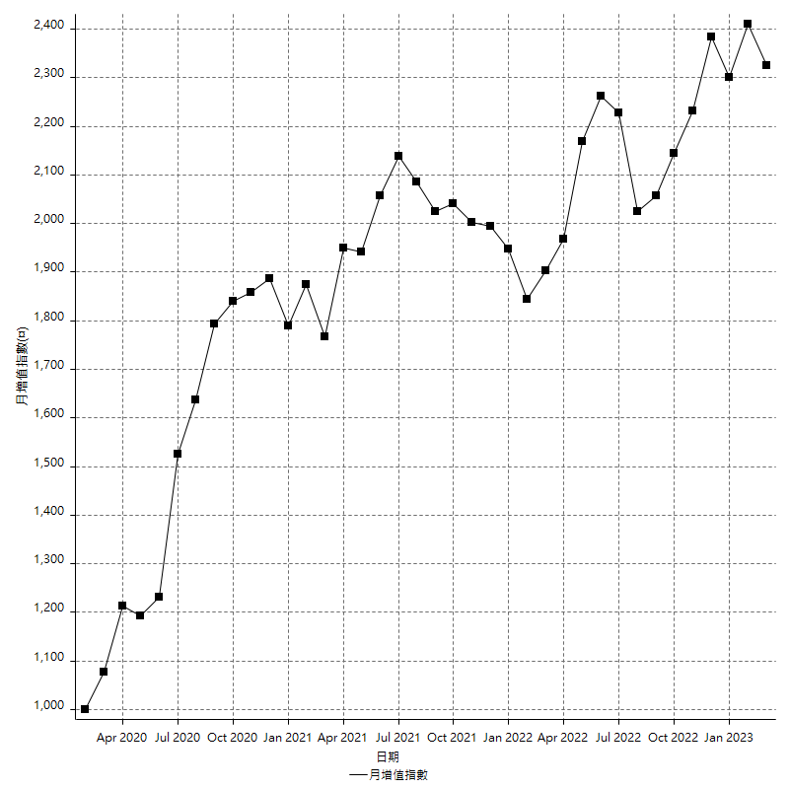
策略績效總結果

 | 所有交易 | 多單 | 空單
淨利 | 258400 | 58800 | 199600
毛利 | 1307200 | 67200 | 1240000
毛損 | -1048800 | -8400 | -1040400
調整後淨利 | 66263.516546 | 11602.06191 | 12289.713873
調整後毛利 | 1201862.8221 | 28402.06191 | 1139090.2311
調整後毛損 | -1135599.3056 | -16800 | -1126800.5172
特定淨利 | -82000 | 5200 | -87200
特定毛利 | 966800 | 13600 | 953200
特定毛損 | -1048800 | -8400 | -1040400
帳戶所需金額 | 70200 | 8400 | 70200
帳戶報酬 | 368.09116809 | 700 | 284.33048433
初始資本報酬 | 129.2 | 29.4 | 99.8
最大策略虧損 | -131800 | -28200 | -128200
最大策略虧損 (%) | -26.658576052 | -10.483271375 | -28.539626002
最大平倉交易虧損 | -70200 | -8400 | -70200
最大平倉交易虧損 (%) | -16.649537513 | -3.3123028391 | -19.308700834
最大的策略虧損報酬 | 1.9605462822 | 2.085106383 | 1.5569422777
獲利因子 | 1.2463768116 | 8 | 1.1918492887
調整獲利因子 | 1.0583511422 | 1.6905989232 | 1.0109067343
特定獲利因子 | -0.92181540809 | 1.619047619 | -0.91618608228
最大持有契約數量 | 1 | 1 | 1
滑價支付 | 120000 | 1600 | 118400
佣金支付 | 0 | 0 | 0
未平倉部位損益 | n/a | n/a | n/a
年報酬率 | 41.94664851 | 9.5451351874 | 32.401513323
月報酬率 | 3.4955540425 | 0.79542793228 | 2.7001261103
買進持有績效 | 71211.34461 | 66319.939602 | 71211.34461
平均月報酬 | 6800
月報酬的標準差 | 20231.257593

績效比率

成長潛力比(Upside Potential Ratio) | 54.967255499
夏普比率 | 0.38686083934
索丁諾比率 | 0.97749510517
Fouse 比率 | 0.022268407514
Calmar 比率 | 0.0067897091723
Sterling 比率 | 0.001960319726
淨利/最大損失百分比 | 3076.1904762
淨利/最大交易績效拉回百分比 | 3230
淨利/最大策略績效拉回百分比 | 196.05462822
特定淨利/最大損失百分比 | -976.19047619
特定淨利/最大交易績效拉回百分比 | -1025
特定淨利/最大策略績效拉回百分比 | -62.215477997
調整後淨利/最大損失百分比 | 788.85138745
調整後淨利/最大交易績效拉回百分比 | 828.29395682
調整後淨利/最大策略績效拉回百分比 | 50.275809215

時間分析

交易期間 | 3 Yrs, 1 Mth, 3 Dys, 11 Mins
策略在市場的時間 | 13 Dys, 23 Hrs, 41 Mins
策略在市場的時間百分比 | 1.243263163
最長的持平期間 | 28 Dys, 18 Hrs, 2 Mins
最大獲利日期 | 2021-06-16
最大虧損日期 | 2020-02-12
最大策略虧損日期 | 2/17/22
最大平倉交易虧損日期 | 2/10/22

詳細權益曲線

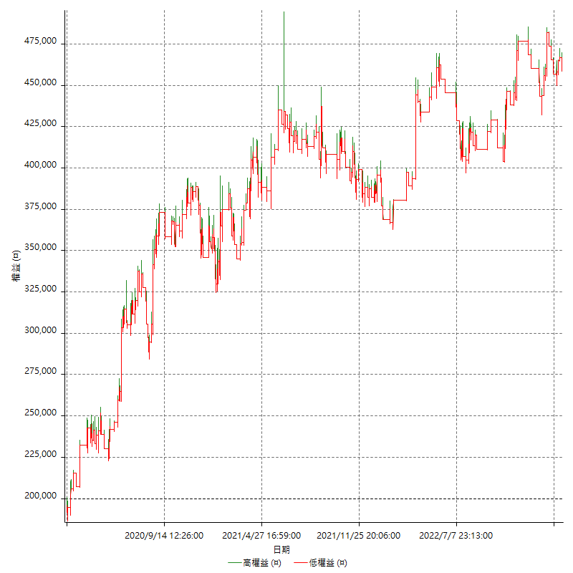

詳細權益曲線及績效拉回

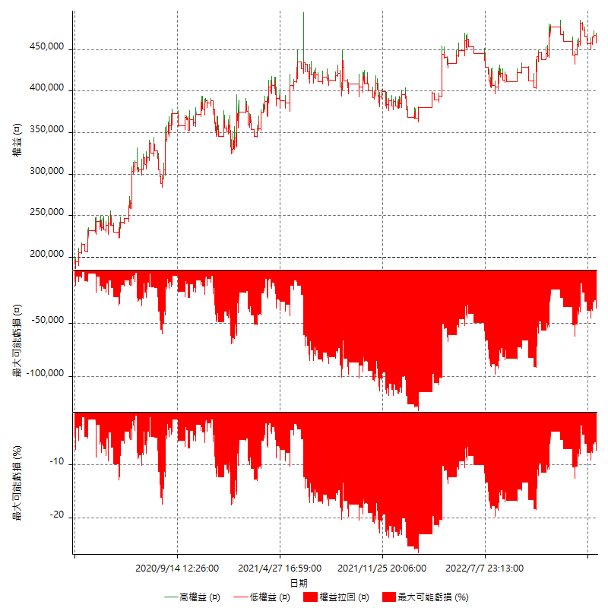

多單詳細權益曲線

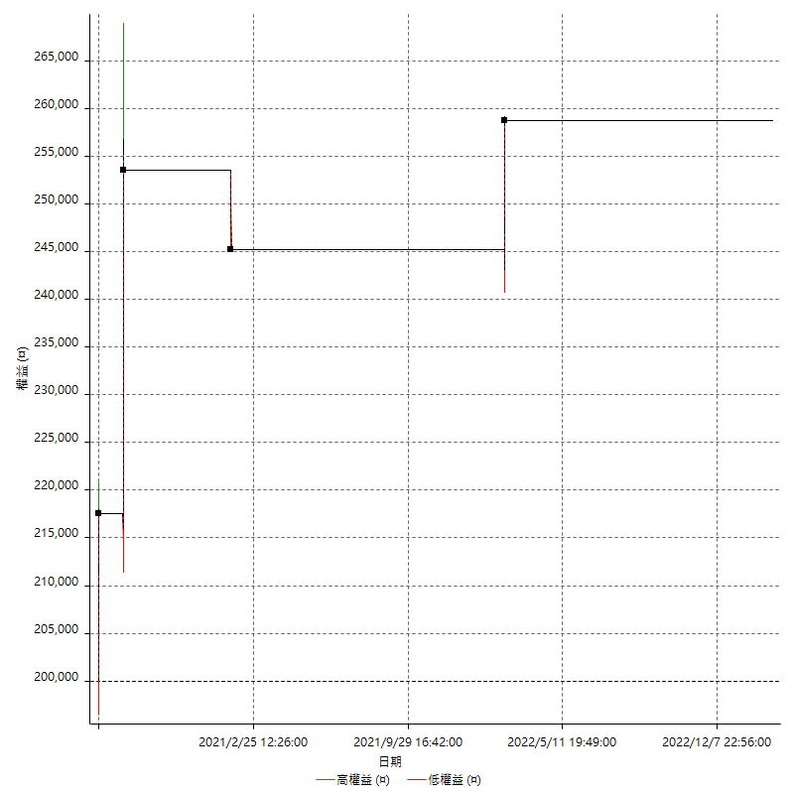

空單詳細權益曲線

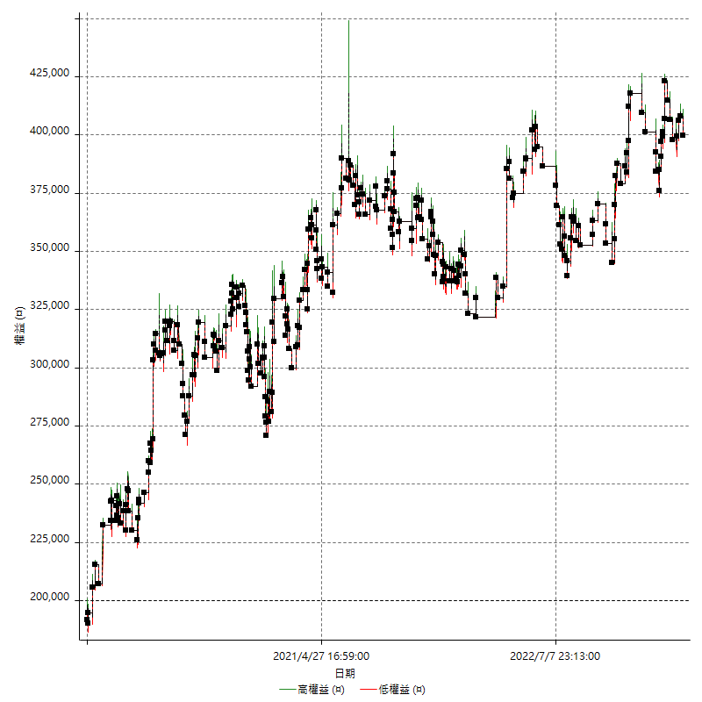

權益增加 & 拉回

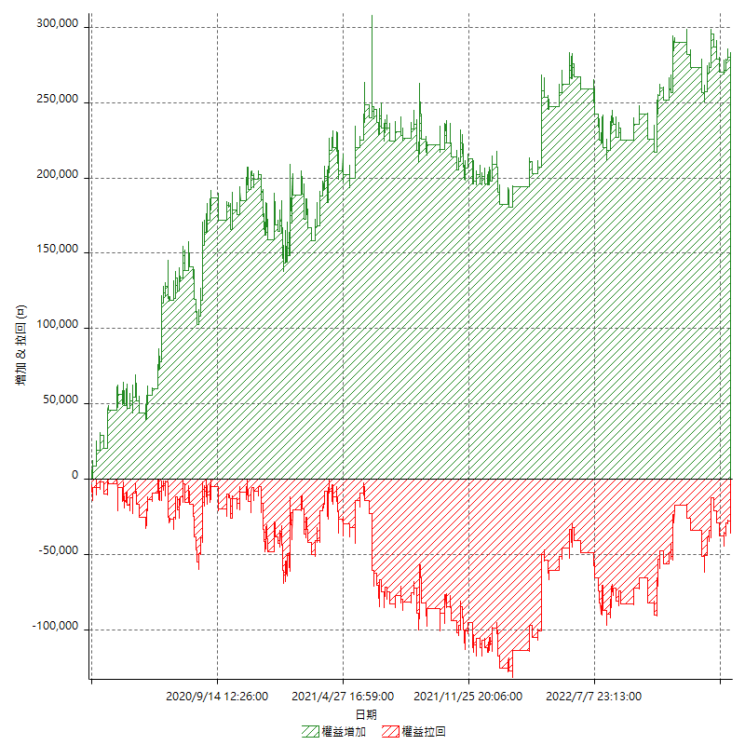

權益增加 & 拉回(%)

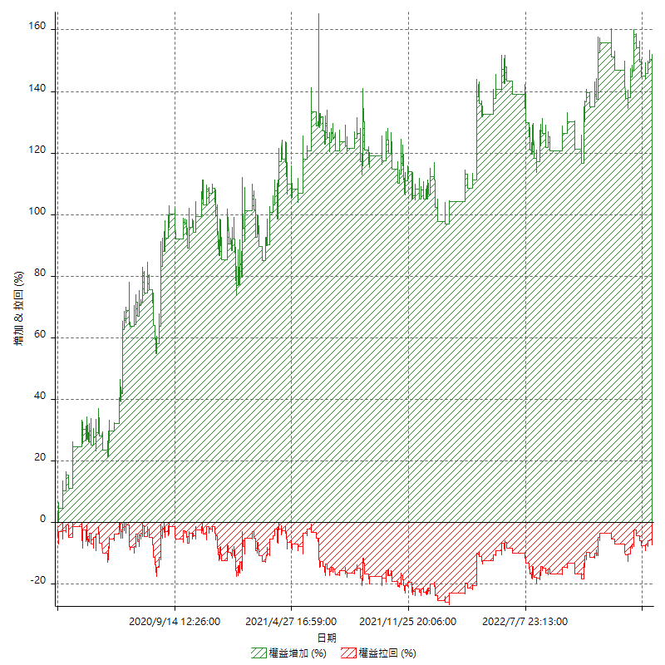

平倉權益曲線

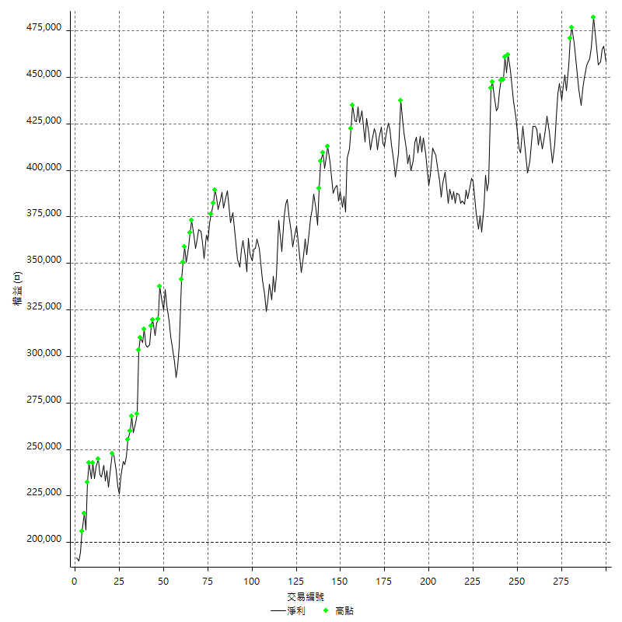

平倉權益曲線及績效拉回

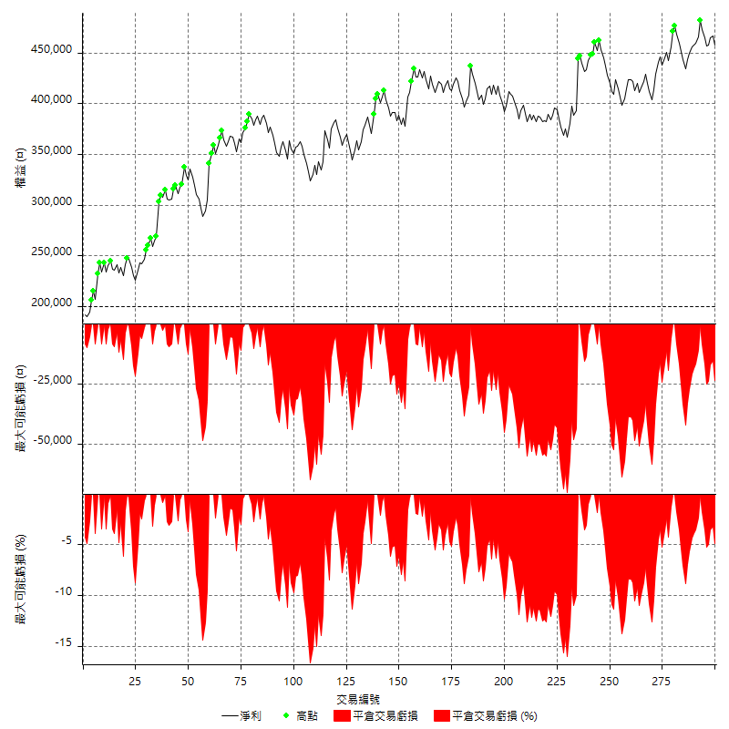

買進持有績效



月增值指數

交易分析
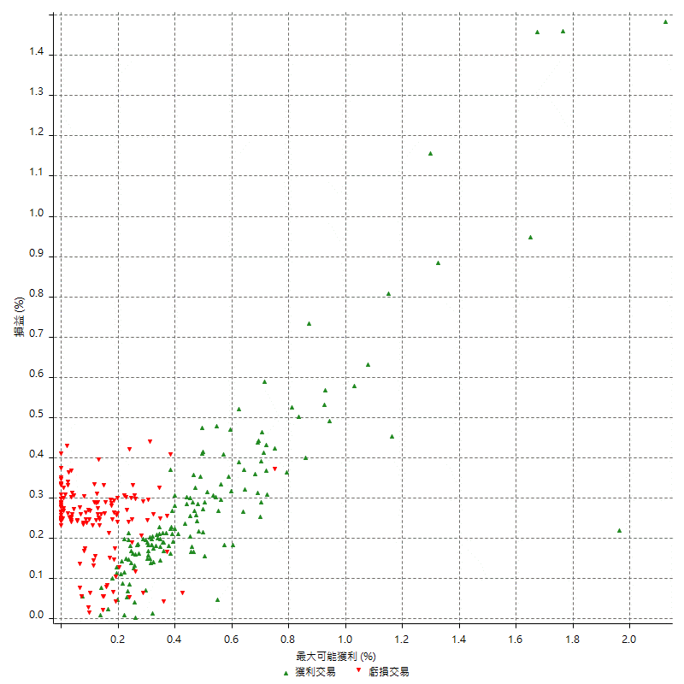
總交易分析

 | 所有交易 | 多單 | 空單
交易總次數 | 300 | 4 | 296
未平倉交易總數量 | 0 | 0 | 0
獲利交易次數 | 154 | 3 | 151
虧損交易次數 | 146 | 1 | 145
勝率 | 51.333333333 | 75 | 51.013513514
平均交易(獲利 & 虧損) | 861.33333333 | 14700 | 674.32432432
平均獲利交易 | 8488.3116883 | 22400 | 8211.9205298
平均虧損交易 | -7183.5616438 | -8400 | -7175.1724138
平均獲利/平均虧損 比率 | 1.1816299642 | 2.6666666667 | 1.1444910389
最大的交易獲利 | 50600 | 36000 | 50600
最大的交易虧損 | -8400 | -8400 | -8400
平倉交易的平均K棒數 | 4.5 | 6.5 | 4.5
獲利平倉交易的平均K棒數 | 4.9 | 8 | 4.8
虧損平倉交易的平均K棒數 | 4.2 | 2 | 4.2
平倉交易間的平均K棒數 | n/a | n/a | n/a
獲利平倉交易間的平均K棒數 | 335.3 | 17455.7 | 342.1
虧損平倉交易間的平均K棒數 | 354.7 | 52389 | 357.1

極端交易

 | 全部 | 正 | 負
1 Std. Deviation of Avg. Trade | 9385.306859 | 6814.862152 | 2383.7966645
平均交易金額 +1標準差 | 10246.640192 | 15303.17384 | -4799.7649794
平均交易金額 -1標準差 | -8523.9735257 | 1673.4495363 | -9567.3583083
極端交易次數 | 13 | 13 | 0
極端交易損益比 |  | 340400

最大獲利/最大虧損

 | 最大可能獲利 | 最大可能虧損
最大值 | 68200 | -8000
最大值日期 | 2021-06-16 | 2020-02-12
平均值 | 9275.3333333 | -5116
最大值 (%) | 2.1243180691 | -0.4158004158
最大值 (%) 日期 | 2020-08-20 | 2020-03-26
平均值 (%) | 0.32075062089 | -0.17419285489
1標準差 | 9315.247591 | 2898.2079574
平均交易金額 +1標準差 | 18590.580924 | -2217.7920426
平均交易金額 -1標準差 | -39.914257641 | -8014.2079574

交易序列分析

Z值 | -0.85575037101
信賴界限 | 0.60786450271
策略精確預期 | 861.33333333
最大連續獲利交易次數 | 7
最大連續虧損交易次數 | 7
最大連續獲利金額 | 70200
最大連續虧損金額 | -52600
最大連續獲利 (%) | 24.307479224
最大連續虧損 (%) | -14.047619048

交易序列統計量

連續獲利 | 序列編號 | 序列的平均獲利 | 下筆交易的平均虧損
1 | 26 | 7984.6153846 | -7284.6153846
2 | 22 | 7859.0909091 | -6327.2727273
3 | 13 | 8871.7948718 | -8046.1538462
4 | 7 | 9335.7142857 | -5971.4285714
5 | 2 | 9920 | -8400
7 | 1 | 6742.8571429 | -8400
連續虧損 | 序列編號 | 序列的平均虧損 | 下筆交易的平均獲利
1 | 34 | -7405.8823529 | 8223.5294118
2 | 20 | -6450 | 7740
3 | 8 | -8000 | 6750
4 | 5 | -7000 | 7120
5 | 3 | -7146.6666667 | 7466.6666667
6 | 1 | -7866.6666667 | 5800
7 | 1 | -7514.2857143 | 14000

總交易

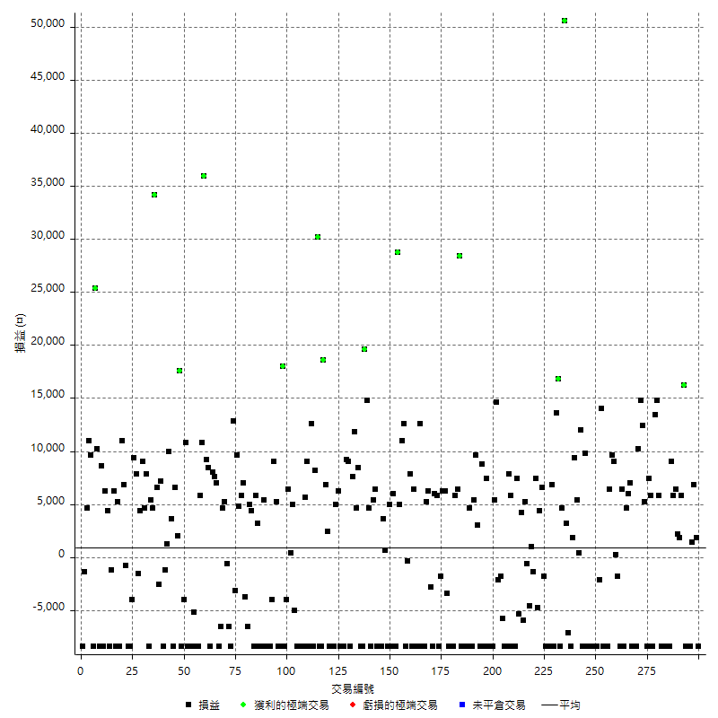

獲利交易

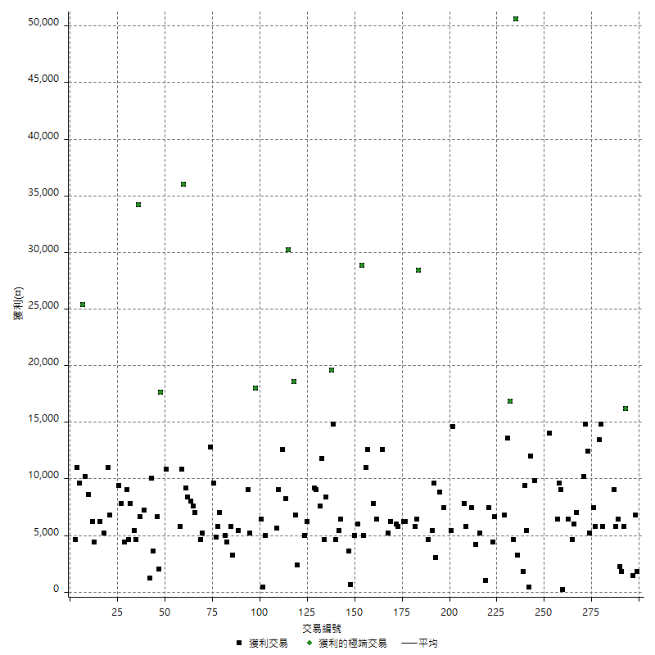

虧損交易

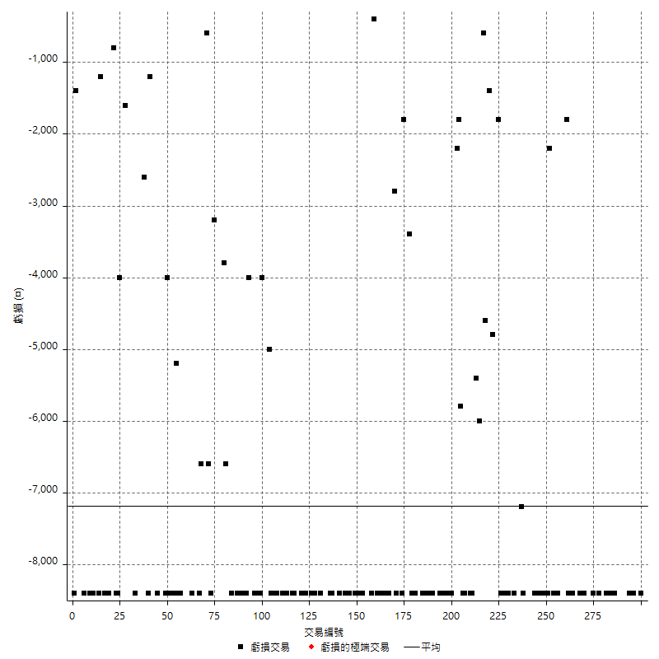

最大可能虧損

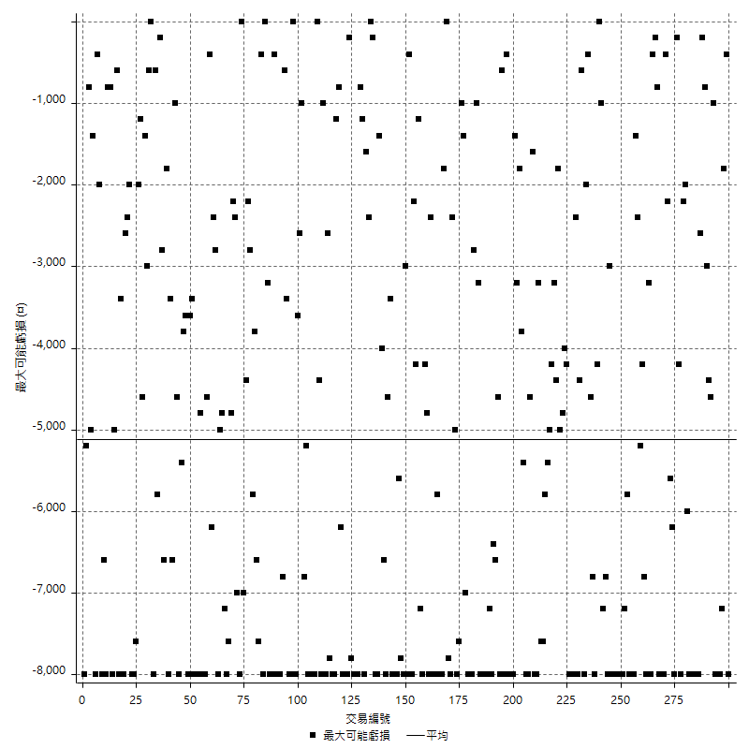

虧損的損益

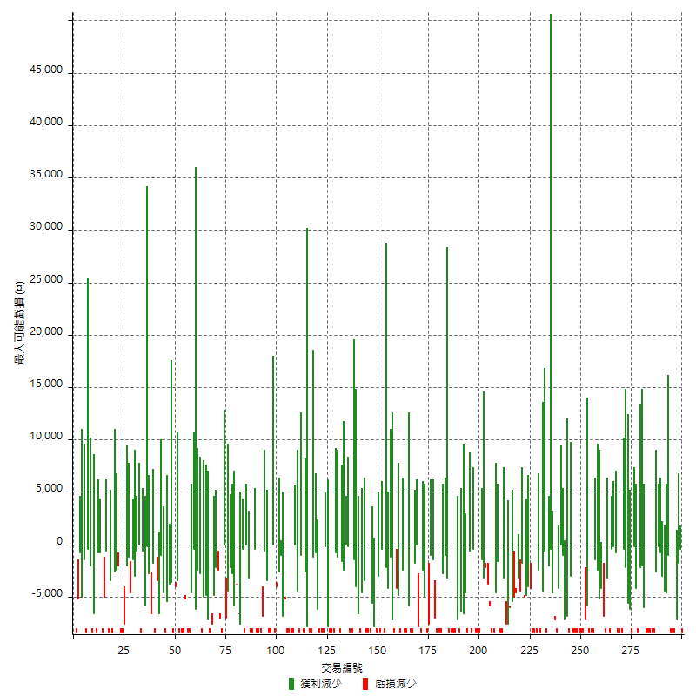

最大虧損幅度

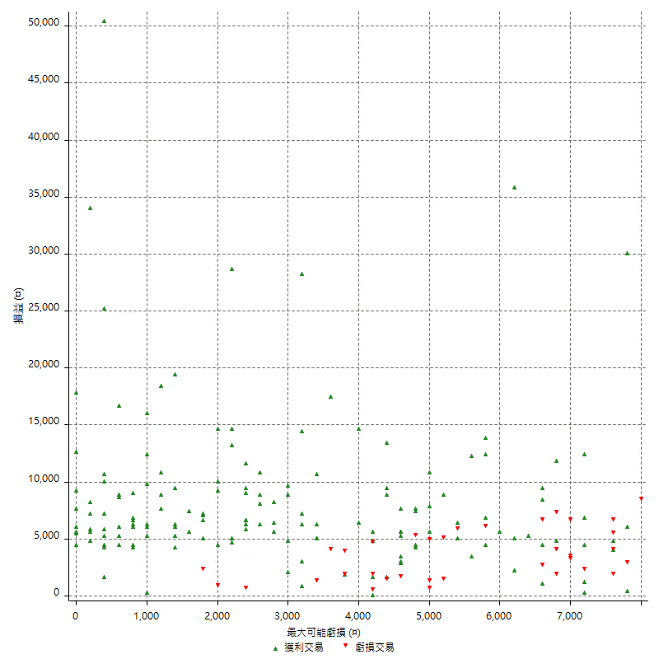

最大虧損幅度 (%)

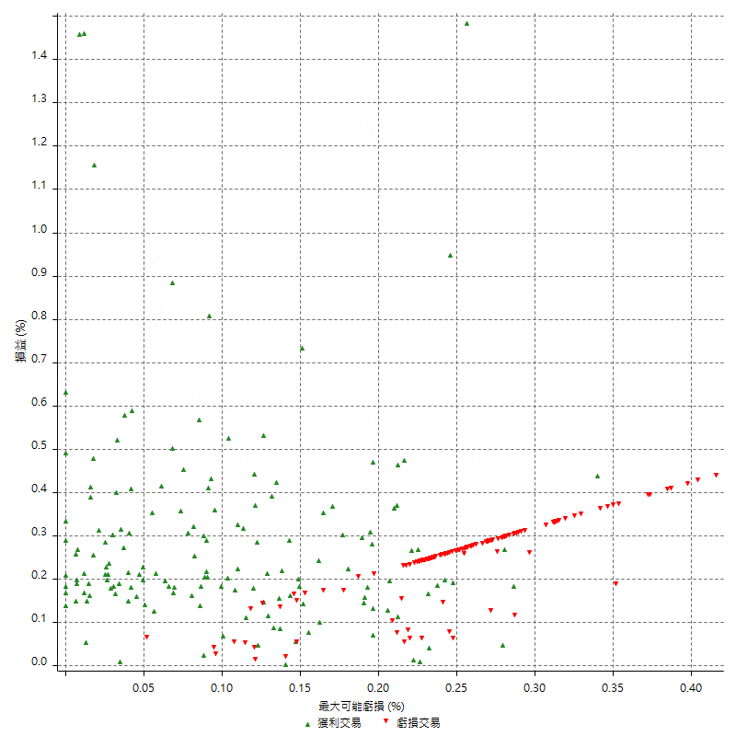

最大可能獲利

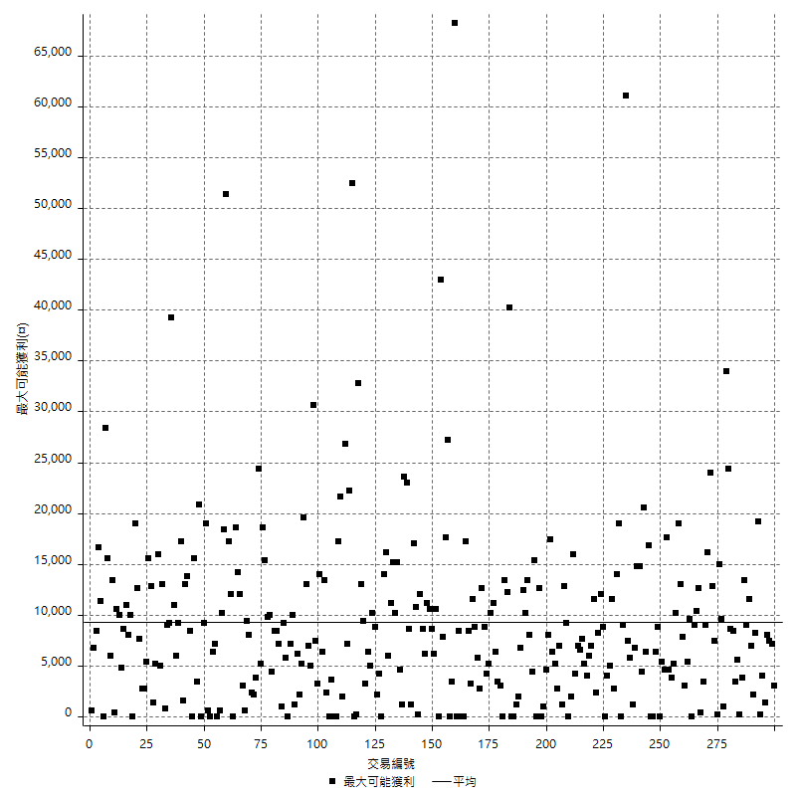

獲利的損益

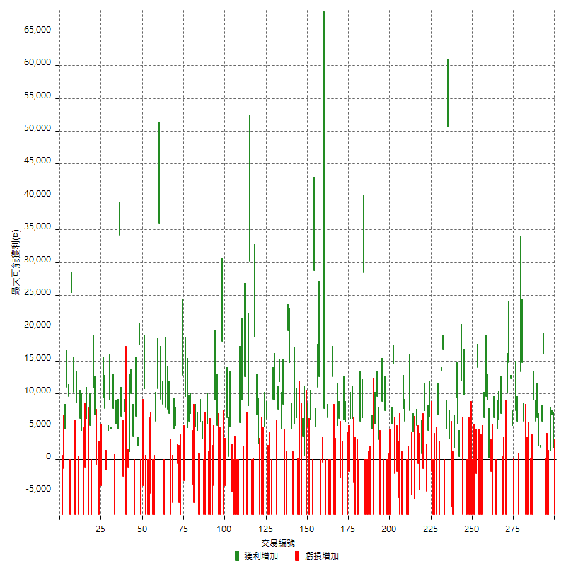

最大獲利幅度

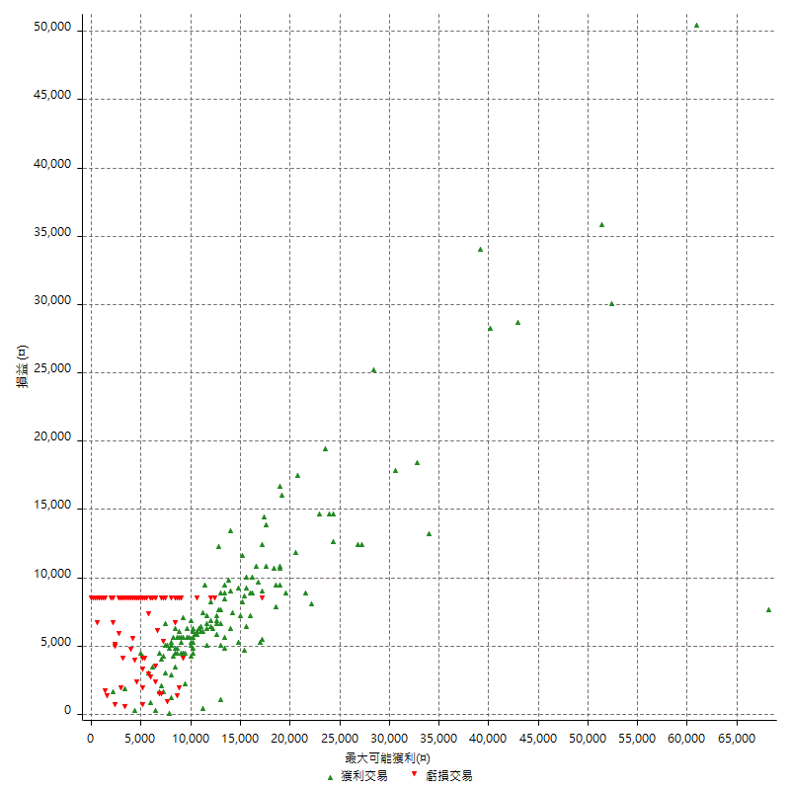

最大獲利幅度 (%)

週期性分析
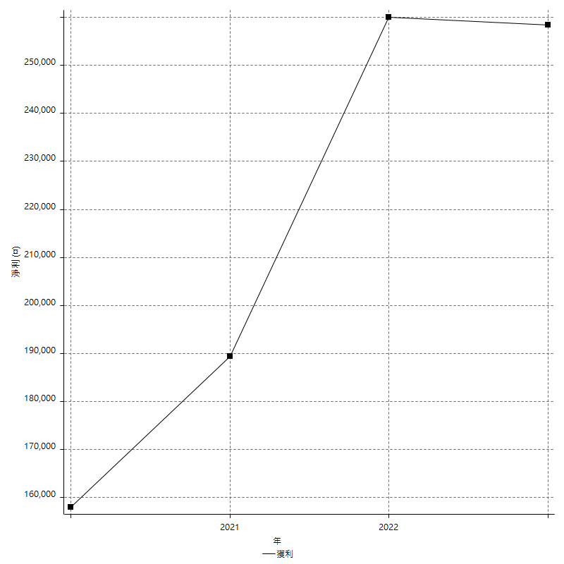
Daily Period Analysis

期間 | 獲利(¤) | 獲利(%) | 毛利 | 毛損 | 交易次數 | 勝率
2023-03-07 | -8400 | -1.7994858612 | 0 | -8400 | 1 | 0
2023-03-02 | 1800 | 0.38709677419 | 1800 | 0 | 1 | 100
2023-02-24 | 6800 | 1.4840680925 | 6800 | 0 | 1 | 100
2023-02-21 | 1400 | 0.30647985989 | 1400 | 0 | 1 | 100
2023-02-14 | -8400 | -1.8056749785 | 0 | -8400 | 1 | 0
2023-02-09 | -8400 | -1.7736486486 | 0 | -8400 | 1 | 0
2023-02-03 | -8400 | -1.7427385892 | 0 | -8400 | 1 | 0
2023-01-31 | 22000 | 4.7826086957 | 22000 | 0 | 2 | 100
2023-01-17 | 4000 | 0.87719298246 | 4000 | 0 | 2 | 100
2023-01-13 | 12200 | 2.7489860297 | 12200 | 0 | 2 | 100
2023-01-10 | 600 | 0.13537906137 | 9000 | -8400 | 2 | 50
2023-01-04 | -16800 | -3.652173913 | 0 | -16800 | 2 | 0
2022-12-15 | -8400 | -1.7933390265 | 0 | -8400 | 1 | 0
2022-12-09 | -8400 | -1.7617449664 | 0 | -8400 | 1 | 0
2022-11-18 | 5800 | 1.2314225053 | 5800 | 0 | 1 | 100
2022-11-16 | 28200 | 6.3685636856 | 28200 | 0 | 2 | 100
2022-11-14 | -2600 | -0.58374494836 | 5800 | -8400 | 2 | 50
2022-11-10 | 7400 | 1.6894977169 | 7400 | 0 | 1 | 100
2022-11-02 | -8400 | -1.8817204301 | 0 | -8400 | 1 | 0
2022-10-26 | 5200 | 1.1786038078 | 5200 | 0 | 1 | 100
2022-10-24 | 12400 | 2.8917910448 | 12400 | 0 | 1 | 100
2022-10-21 | 25000 | 6.1911837543 | 25000 | 0 | 2 | 100
2022-10-18 | -8400 | -2.037845706 | 0 | -8400 | 1 | 0
2022-10-05 | -16800 | -3.9160839161 | 0 | -16800 | 2 | 0
2022-09-21 | 7000 | 1.6587677725 | 7000 | 0 | 1 | 100
2022-09-13 | 10600 | 2.5765678172 | 10600 | 0 | 2 | 100
2022-08-19 | -8400 | -2.0009528347 | 0 | -8400 | 1 | 0
2022-08-17 | 6400 | 1.5481373972 | 6400 | 0 | 1 | 100
2022-08-12 | -8400 | -1.9914651494 | 0 | -8400 | 1 | 0
2022-08-08 | -1600 | -0.37789324516 | 200 | -1800 | 2 | 50
2022-08-04 | 9000 | 2.1718146718 | 9000 | 0 | 1 | 100
2022-08-03 | 9600 | 2.371541502 | 9600 | 0 | 1 | 100
2022-07-28 | -2000 | -0.49164208456 | 6400 | -8400 | 2 | 50
2022-07-22 | -16800 | -3.9660056657 | 0 | -16800 | 2 | 0
2022-07-20 | 14000 | 3.41796875 | 14000 | 0 | 1 | 100
2022-07-19 | -2200 | -0.53423992229 | 0 | -2200 | 1 | 0
2022-07-15 | -8400 | -1.9990480723 | 0 | -8400 | 1 | 0
2022-07-14 | -8400 | -1.959869342 | 0 | -8400 | 1 | 0
2022-07-08 | -8400 | -1.9221967963 | 0 | -8400 | 1 | 0
2022-07-07 | -8400 | -1.8859452178 | 0 | -8400 | 1 | 0
2022-06-15 | -8400 | -1.8510356985 | 0 | -8400 | 1 | 0
2022-06-06 | -8400 | -1.8173950671 | 0 | -8400 | 1 | 0
2022-06-01 | 9800 | 2.16622458 | 9800 | 0 | 1 | 100
2022-05-31 | -8400 | -1.8229166667 | 0 | -8400 | 1 | 0
2022-05-26 | 12000 | 2.6737967914 | 12000 | 0 | 1 | 100
2022-05-16 | 5800 | 1.309255079 | 5800 | 0 | 2 | 100
2022-05-11 | 9400 | 2.167896679 | 9400 | 0 | 1 | 100
2022-04-21 | 1800 | 0.41685965725 | 1800 | 0 | 1 | 100
2022-04-20 | -8400 | -1.9082235348 | 0 | -8400 | 1 | 0
2022-04-14 | -4000 | -0.9004952724 | 3200 | -7200 | 2 | 50
2022-04-11 | 50600 | 12.855691057 | 50600 | 0 | 1 | 100
2022-03-31 | 4600 | 1.1825192802 | 4600 | 0 | 1 | 100
2022-03-23 | -8400 | -2.1137393055 | 0 | -8400 | 1 | 0
2022-03-18 | 16800 | 4.4140830268 | 16800 | 0 | 1 | 100
2022-02-17 | 13600 | 3.7057220708 | 13600 | 0 | 1 | 100
2022-02-10 | -1600 | -0.43407487792 | 6800 | -8400 | 2 | 50
2022-01-18 | -8400 | -2.2281167109 | 0 | -8400 | 1 | 0
2022-01-13 | -16800 | -4.2661249365 | 0 | -16800 | 2 | 0
2022-01-12 | -1800 | -0.45500505561 | 0 | -1800 | 1 | 0
2022-01-05 | 11000 | 2.8601144046 | 11000 | 0 | 2 | 100
2022-01-03 | -4800 | -1.2326656394 | 0 | -4800 | 1 | 0
2021-12-30 | 7400 | 1.9371727749 | 7400 | 0 | 1 | 100
2021-12-29 | -1400 | -0.36515388628 | 0 | -1400 | 1 | 0
2021-12-28 | 1000 | 0.26150627615 | 1000 | 0 | 1 | 100
2021-12-22 | -5200 | -1.3415892673 | 0 | -5200 | 2 | 0
2021-12-17 | 5200 | 1.359832636 | 5200 | 0 | 1 | 100
2021-12-15 | -6000 | -1.5447991761 | 0 | -6000 | 1 | 0
2021-12-08 | 4200 | 1.0931806351 | 4200 | 0 | 1 | 100
2021-12-03 | 2000 | 0.52328623757 | 7400 | -5400 | 2 | 50
2021-12-02 | -16800 | -4.2105263158 | 0 | -16800 | 2 | 0
2021-11-25 | 5800 | 1.475076297 | 5800 | 0 | 1 | 100
2021-11-19 | 7800 | 2.0238713025 | 7800 | 0 | 1 | 100
2021-11-18 | -8400 | -2.1330624683 | 0 | -8400 | 1 | 0
2021-11-17 | -8400 | -2.0885131775 | 0 | -8400 | 1 | 0
2021-11-16 | -7600 | -1.8545632016 | 0 | -7600 | 2 | 0
2021-11-12 | 12400 | 3.1202818319 | 14600 | -2200 | 2 | 50
2021-11-10 | 5400 | 1.3775510204 | 5400 | 0 | 1 | 100
2021-11-08 | -8400 | -2.0979020979 | 0 | -8400 | 1 | 0
2021-10-28 | -8400 | -2.0547945205 | 0 | -8400 | 1 | 0
2021-10-27 | -1000 | -0.24402147389 | 7400 | -8400 | 2 | 50
2021-10-21 | -8400 | -2.0086083214 | 0 | -8400 | 1 | 0
2021-10-20 | 400 | 0.09573958832 | 8800 | -8400 | 2 | 50
2021-10-18 | 12600 | 3.1095755183 | 12600 | 0 | 2 | 100
2021-10-08 | -3000 | -0.73493385595 | 5400 | -8400 | 2 | 50
2021-09-14 | 4600 | 1.1397423191 | 4600 | 0 | 1 | 100
2021-09-13 | -8400 | -2.0388349515 | 0 | -8400 | 1 | 0
2021-09-06 | -16800 | -3.9179104478 | 0 | -16800 | 2 | 0
2021-09-03 | -8400 | -1.9213174748 | 0 | -8400 | 1 | 0
2021-09-02 | 34800 | 8.648111332 | 34800 | 0 | 2 | 100
2021-09-01 | -2600 | -0.64197530864 | 5800 | -8400 | 2 | 50
2021-08-30 | -16800 | -3.9829302987 | 0 | -16800 | 2 | 0
2021-08-24 | 2800 | 0.66825775656 | 6200 | -3400 | 2 | 50
2021-08-19 | 6200 | 1.5019379845 | 6200 | 0 | 1 | 100
2021-08-05 | -1800 | -0.43415340087 | 0 | -1800 | 1 | 0
2021-08-03 | -2600 | -0.62320230105 | 5800 | -8400 | 2 | 50
2021-07-23 | 6000 | 1.4591439689 | 6000 | 0 | 1 | 100
2021-07-15 | -8400 | -2.0019065777 | 0 | -8400 | 1 | 0
2021-07-12 | -2800 | -0.66287878788 | 0 | -2800 | 1 | 0
2021-07-08 | 6200 | 1.4896684286 | 6200 | 0 | 1 | 100
2021-07-06 | -3200 | -0.76299475441 | 5200 | -8400 | 2 | 50
2021-07-01 | -8400 | -1.9635343619 | 0 | -8400 | 1 | 0
2021-06-29 | 12600 | 3.0346820809 | 12600 | 0 | 1 | 100
2021-06-28 | -8400 | -1.9830028329 | 0 | -8400 | 1 | 0
2021-06-24 | -8400 | -1.9444444444 | 0 | -8400 | 1 | 0
2021-06-18 | -2000 | -0.46082949309 | 6400 | -8400 | 2 | 50
2021-06-16 | 7400 | 1.7346460384 | 7800 | -400 | 2 | 50
2021-06-10 | -8400 | -1.9310344828 | 0 | -8400 | 1 | 0
2021-06-02 | 23600 | 5.7365094798 | 23600 | 0 | 2 | 100
2021-05-26 | 5000 | 1.2303149606 | 5000 | 0 | 1 | 100
2021-05-19 | 20400 | 5.2849740933 | 28800 | -8400 | 2 | 50
2021-05-10 | -2400 | -0.61791967044 | 6000 | -8400 | 2 | 50
2021-04-28 | 5000 | 1.3041210224 | 5000 | 0 | 1 | 100
2021-04-27 | -7800 | -1.9938650307 | 600 | -8400 | 2 | 50
2021-04-20 | -4800 | -1.2121212121 | 3600 | -8400 | 2 | 50
2021-04-19 | -8400 | -2.0771513353 | 0 | -8400 | 1 | 0
2021-04-16 | -2000 | -0.49212598425 | 6400 | -8400 | 2 | 50
2021-04-09 | -3000 | -0.73277967758 | 5400 | -8400 | 2 | 50
2021-04-08 | 4600 | 1.1363636364 | 4600 | 0 | 1 | 100
2021-04-01 | 14800 | 3.7948717949 | 14800 | 0 | 1 | 100
2021-03-31 | 19600 | 5.2915766739 | 19600 | 0 | 1 | 100
2021-03-30 | -16800 | -4.3388429752 | 0 | -16800 | 2 | 0
2021-03-25 | 8400 | 2.2175290391 | 8400 | 0 | 1 | 100
2021-03-23 | 4600 | 1.2292891502 | 4600 | 0 | 1 | 100
2021-03-17 | 19400 | 5.4678692221 | 19400 | 0 | 2 | 100
2021-03-12 | 600 | 0.16939582157 | 9000 | -8400 | 2 | 50
2021-03-10 | 9200 | 2.6666666667 | 9200 | 0 | 1 | 100
2021-03-03 | -8400 | -2.376910017 | 0 | -8400 | 1 | 0
2021-02-24 | -8400 | -2.3217247098 | 0 | -8400 | 1 | 0
2021-02-23 | -8400 | -2.2690437601 | 0 | -8400 | 1 | 0
2021-02-22 | 11200 | 3.1197771588 | 11200 | 0 | 2 | 100
2021-02-18 | -16800 | -4.4704630122 | 0 | -16800 | 2 | 0
2021-02-05 | -8400 | -2.1863612702 | 0 | -8400 | 1 | 0
2021-02-03 | 9200 | 2.4533333333 | 9200 | 0 | 2 | 100
2021-01-20 | 10200 | 2.7960526316 | 18600 | -8400 | 2 | 50
2021-01-18 | -8400 | -2.2508038585 | 0 | -8400 | 1 | 0
2021-01-15 | 38400 | 11.46953405 | 38400 | 0 | 2 | 100
2021-01-14 | -8400 | -2.4475524476 | 0 | -8400 | 1 | 0
2021-01-12 | 12600 | 3.8112522686 | 12600 | 0 | 1 | 100
2021-01-11 | -8400 | -2.4778761062 | 0 | -8400 | 1 | 0
2021-01-08 | 9000 | 2.7272727273 | 9000 | 0 | 1 | 100
2021-01-06 | -2800 | -0.84134615385 | 5600 | -8400 | 2 | 50
2021-01-05 | -16800 | -4.8054919908 | 0 | -16800 | 2 | 0
2021-01-04 | -8400 | -2.3463687151 | 0 | -8400 | 1 | 0
2020-12-31 | 0 | 0 | 5000 | -5000 | 2 | 50
2020-12-29 | 6800 | 1.9362186788 | 6800 | 0 | 2 | 100
2020-12-25 | -4000 | -1.1261261261 | 0 | -4000 | 1 | 0
2020-12-22 | -8400 | -2.3102310231 | 0 | -8400 | 1 | 0
2020-12-21 | 18000 | 5.2083333333 | 18000 | 0 | 1 | 100
2020-12-09 | -8400 | -2.3728813559 | 0 | -8400 | 1 | 0
2020-12-08 | -8400 | -2.3178807947 | 0 | -8400 | 1 | 0
2020-12-07 | 14200 | 4.0781160253 | 14200 | 0 | 2 | 100
2020-12-04 | -4000 | -1.1357183419 | 0 | -4000 | 1 | 0
2020-12-03 | -8400 | -2.3294509151 | 0 | -8400 | 1 | 0
2020-12-02 | -16800 | -4.4515103339 | 0 | -16800 | 2 | 0
2020-11-30 | -3000 | -0.78864353312 | 5400 | -8400 | 2 | 50
2020-11-27 | -8400 | -2.1604938272 | 0 | -8400 | 1 | 0
2020-11-24 | 3200 | 0.82987551867 | 3200 | 0 | 1 | 100
2020-11-17 | -2600 | -0.66975785677 | 5800 | -8400 | 2 | 50
2020-11-12 | 9400 | 2.4815205913 | 9400 | 0 | 2 | 100
2020-11-06 | -6600 | -1.7125064868 | 0 | -6600 | 1 | 0
2020-11-05 | 3200 | 0.83725798012 | 7000 | -3800 | 2 | 50
2020-11-04 | 10600 | 2.8525296017 | 10600 | 0 | 2 | 100
2020-10-26 | 9600 | 2.6519337017 | 9600 | 0 | 1 | 100
2020-10-20 | -3200 | -0.87623220153 | 0 | -3200 | 1 | 0
2020-10-13 | 12800 | 3.6322360953 | 12800 | 0 | 1 | 100
2020-10-08 | -8400 | -2.3281596452 | 0 | -8400 | 1 | 0
2020-10-07 | -6600 | -1.7964071856 | 0 | -6600 | 1 | 0
2020-10-05 | -600 | -0.16304347826 | 0 | -600 | 1 | 0
2020-09-29 | 9800 | 2.7359017309 | 9800 | 0 | 2 | 100
2020-09-15 | -15000 | -4.0192926045 | 0 | -15000 | 2 | 0
2020-09-03 | 7000 | 1.9115237575 | 7000 | 0 | 1 | 100
2020-09-02 | 7600 | 2.1193530396 | 7600 | 0 | 1 | 100
2020-08-27 | 8000 | 2.2818026241 | 8000 | 0 | 1 | 100
2020-08-26 | 0 | 0 | 8400 | -8400 | 2 | 50
2020-08-24 | 9200 | 2.6947861746 | 9200 | 0 | 1 | 100
2020-08-20 | 36000 | 11.787819253 | 36000 | 0 | 1 | 100
2020-08-18 | 10800 | 3.66598778 | 10800 | 0 | 1 | 100
2020-08-13 | 5800 | 2.0083102493 | 5800 | 0 | 1 | 100
2020-08-11 | -8400 | -2.8263795424 | 0 | -8400 | 1 | 0
2020-08-10 | -8400 | -2.7486910995 | 0 | -8400 | 1 | 0
2020-08-06 | -13600 | -4.2606516291 | 0 | -13600 | 2 | 0
2020-08-05 | -8400 | -2.5641025641 | 0 | -8400 | 1 | 0
2020-07-30 | -8400 | -2.5 | 0 | -8400 | 1 | 0
2020-07-28 | 10800 | 3.3210332103 | 10800 | 0 | 1 | 100
2020-07-22 | -12400 | -3.672985782 | 0 | -12400 | 2 | 0
2020-07-20 | 17600 | 5.5 | 17600 | 0 | 1 | 100
2020-07-15 | 2000 | 0.62893081761 | 2000 | 0 | 1 | 100
2020-07-14 | 6600 | 2.119460501 | 6600 | 0 | 1 | 100
2020-07-09 | -8400 | -2.626641651 | 0 | -8400 | 1 | 0
2020-07-07 | 13600 | 4.4415414762 | 13600 | 0 | 2 | 100
2020-07-03 | 1200 | 0.39344262295 | 1200 | 0 | 1 | 100
2020-06-24 | -1200 | -0.39190071848 | 0 | -1200 | 1 | 0
2020-06-23 | -8400 | -2.6700572155 | 0 | -8400 | 1 | 0
2020-06-17 | 4600 | 1.4838709677 | 7200 | -2600 | 2 | 50
2020-06-15 | 6600 | 2.1753460778 | 6600 | 0 | 1 | 100
2020-06-11 | 38800 | 14.663643235 | 38800 | 0 | 2 | 100
2020-06-09 | 5400 | 2.0833333333 | 5400 | 0 | 1 | 100
2020-06-08 | -600 | -0.23094688222 | 7800 | -8400 | 2 | 50
2020-06-04 | 13600 | 5.5239642567 | 13600 | 0 | 2 | 100
2020-05-27 | 4400 | 1.8196856907 | 4400 | 0 | 1 | 100
2020-05-19 | 6200 | 2.6315789474 | 7800 | -1600 | 2 | 50
2020-05-18 | 9400 | 4.1556145004 | 9400 | 0 | 1 | 100
2020-05-15 | -4000 | -1.7376194613 | 0 | -4000 | 1 | 0
2020-05-06 | -8400 | -3.5205364627 | 0 | -8400 | 1 | 0
2020-04-29 | -8400 | -3.4008097166 | 0 | -8400 | 1 | 0
2020-04-28 | 6000 | 2.489626556 | 6800 | -800 | 2 | 50
2020-04-23 | 2600 | 1.0906040268 | 11000 | -8400 | 2 | 50
2020-04-20 | 5200 | 2.2298456261 | 5200 | 0 | 1 | 100
2020-04-15 | -8400 | -3.4768211921 | 0 | -8400 | 1 | 0
2020-04-13 | 6200 | 2.6338147833 | 6200 | 0 | 1 | 100
2020-04-09 | -1200 | -0.50718512257 | 0 | -1200 | 1 | 0
2020-04-08 | -4000 | -1.6625103907 | 4400 | -8400 | 2 | 50
2020-04-07 | -2200 | -0.90609555189 | 6200 | -8400 | 2 | 50
2020-03-27 | 8600 | 3.6720751494 | 8600 | 0 | 1 | 100
2020-03-26 | 1800 | 0.77452667814 | 10200 | -8400 | 2 | 50
2020-03-11 | 25400 | 12.270531401 | 25400 | 0 | 1 | 100
2020-03-04 | -8400 | -3.8997214485 | 0 | -8400 | 1 | 0
2020-02-26 | 9600 | 4.6647230321 | 9600 | 0 | 1 | 100
2020-02-20 | 11000 | 5.6468172485 | 11000 | 0 | 1 | 100
2020-02-13 | 3200 | 1.6701461378 | 4600 | -1400 | 2 | 50
2020-02-12 | -8400 | -4.2 | 0 | -8400 | 1 | 0

Daily Rolling Period Analysis

期間 | 獲利(¤) | 獲利(%) | 毛利 | 毛損 | 交易次數 | 勝率
當日 - 2023/3/7 | -8400 | -0.29846503695 | 0 | -8400 | 1 | 0
2023/3/6 - 2023/3/7 | -8400 | -0.29846503695 | 0 | -8400 | 1 | 0
2023/3/5 - 2023/3/7 | -8400 | -0.29846503695 | 0 | -8400 | 1 | 0
2023/3/4 - 2023/3/7 | -8400 | -0.29846503695 | 0 | -8400 | 1 | 0
2023/3/3 - 2023/3/7 | -8400 | -0.29846503695 | 0 | -8400 | 1 | 0
2023/3/2 - 2023/3/7 | -6600 | -0.23480859542 | 1800 | -8400 | 2 | 50
2023/3/1 - 2023/3/7 | -6600 | -0.23480859542 | 1800 | -8400 | 2 | 50
2023/2/28 - 2023/3/7 | -6600 | -0.23480859542 | 1800 | -8400 | 2 | 50
2023/2/27 - 2023/3/7 | -6600 | -0.23480859542 | 1800 | -8400 | 2 | 50
2023/2/26 - 2023/3/7 | -6600 | -0.23480859542 | 1800 | -8400 | 2 | 50
2023/2/25 - 2023/3/7 | -6600 | -0.23480859542 | 1800 | -8400 | 2 | 50
2023/2/24 - 2023/3/7 | 200 | 0.00715000715 | 8600 | -8400 | 3 | 66.666666667
2023/2/23 - 2023/3/7 | 200 | 0.00715000715 | 8600 | -8400 | 3 | 66.666666667
2023/2/22 - 2023/3/7 | 200 | 0.00715000715 | 8600 | -8400 | 3 | 66.666666667
2023/2/21 - 2023/3/7 | 1600 | 0.057257371887 | 10000 | -8400 | 4 | 75
2023/2/20 - 2023/3/7 | 1600 | 0.057257371887 | 10000 | -8400 | 4 | 75
2023/2/19 - 2023/3/7 | 1600 | 0.057257371887 | 10000 | -8400 | 4 | 75
2023/2/18 - 2023/3/7 | 1600 | 0.057257371887 | 10000 | -8400 | 4 | 75
2023/2/17 - 2023/3/7 | 1600 | 0.057257371887 | 10000 | -8400 | 4 | 75
2023/2/16 - 2023/3/7 | 1600 | 0.057257371887 | 10000 | -8400 | 4 | 75
2023/2/15 - 2023/3/7 | 1600 | 0.057257371887 | 10000 | -8400 | 4 | 75
2023/2/14 - 2023/3/7 | -6800 | -0.24334383052 | 10000 | -16800 | 5 | 60
2023/2/13 - 2023/3/7 | -6800 | -0.24334383052 | 10000 | -16800 | 5 | 60
2023/2/12 - 2023/3/7 | -6800 | -0.24334383052 | 10000 | -16800 | 5 | 60
2023/2/11 - 2023/3/7 | -6800 | -0.24334383052 | 10000 | -16800 | 5 | 60
2023/2/10 - 2023/3/7 | -6800 | -0.24334383052 | 10000 | -16800 | 5 | 60
2023/2/9 - 2023/3/7 | -15200 | -0.54394503292 | 10000 | -25200 | 6 | 50
2023/2/8 - 2023/3/7 | -15200 | -0.54394503292 | 10000 | -25200 | 6 | 50
2023/2/7 - 2023/3/7 | -15200 | -0.54394503292 | 10000 | -25200 | 6 | 50
2023/2/6 - 2023/3/7 | -15200 | -0.54394503292 | 10000 | -25200 | 6 | 50
2023/2/5 - 2023/3/7 | -15200 | -0.54394503292 | 10000 | -25200 | 6 | 50
2023/2/4 - 2023/3/7 | -15200 | -0.54394503292 | 10000 | -25200 | 6 | 50
2023/2/3 - 2023/3/7 | -23600 | -0.84454623533 | 10000 | -33600 | 7 | 42.857142857
2023/2/2 - 2023/3/7 | -23600 | -0.84454623533 | 10000 | -33600 | 7 | 42.857142857
2023/2/1 - 2023/3/7 | -23600 | -0.84454623533 | 10000 | -33600 | 7 | 42.857142857
2023/1/31 - 2023/3/7 | -1600 | -0.058173356603 | 32000 | -33600 | 9 | 55.555555556
2023/1/30 - 2023/3/7 | -1600 | -0.058173356603 | 32000 | -33600 | 9 | 55.555555556
2023/1/29 - 2023/3/7 | -1600 | -0.058173356603 | 32000 | -33600 | 9 | 55.555555556
2023/1/28 - 2023/3/7 | -1600 | -0.058173356603 | 32000 | -33600 | 9 | 55.555555556
2023/1/27 - 2023/3/7 | -1600 | -0.058173356603 | 32000 | -33600 | 9 | 55.555555556
2023/1/26 - 2023/3/7 | -1600 | -0.058173356603 | 32000 | -33600 | 9 | 55.555555556
2023/1/25 - 2023/3/7 | -1600 | -0.058173356603 | 32000 | -33600 | 9 | 55.555555556
2023/1/24 - 2023/3/7 | -1600 | -0.058173356603 | 32000 | -33600 | 9 | 55.555555556
2023/1/23 - 2023/3/7 | -1600 | -0.058173356603 | 32000 | -33600 | 9 | 55.555555556
2023/1/22 - 2023/3/7 | -1600 | -0.058173356603 | 32000 | -33600 | 9 | 55.555555556
2023/1/21 - 2023/3/7 | -1600 | -0.058173356603 | 32000 | -33600 | 9 | 55.555555556
2023/1/20 - 2023/3/7 | -1600 | -0.058173356603 | 32000 | -33600 | 9 | 55.555555556
2023/1/19 - 2023/3/7 | -1600 | -0.058173356603 | 32000 | -33600 | 9 | 55.555555556
2023/1/18 - 2023/3/7 | -1600 | -0.058173356603 | 32000 | -33600 | 9 | 55.555555556
2023/1/17 - 2023/3/7 | 2400 | 0.087514585764 | 36000 | -33600 | 11 | 63.636363636
2023/1/16 - 2023/3/7 | 2400 | 0.087514585764 | 36000 | -33600 | 11 | 63.636363636
2023/1/15 - 2023/3/7 | 2400 | 0.087514585764 | 36000 | -33600 | 11 | 63.636363636
2023/1/14 - 2023/3/7 | 2400 | 0.087514585764 | 36000 | -33600 | 11 | 63.636363636
2023/1/13 - 2023/3/7 | 14600 | 0.53715967623 | 48200 | -33600 | 13 | 69.230769231
2023/1/12 - 2023/3/7 | 14600 | 0.53715967623 | 48200 | -33600 | 13 | 69.230769231
2023/1/11 - 2023/3/7 | 14600 | 0.53715967623 | 48200 | -33600 | 13 | 69.230769231
2023/1/10 - 2023/3/7 | 15200 | 0.56296296296 | 57200 | -42000 | 15 | 66.666666667
2023/1/9 - 2023/3/7 | 15200 | 0.56296296296 | 57200 | -42000 | 15 | 66.666666667
2023/1/8 - 2023/3/7 | 15200 | 0.56296296296 | 57200 | -42000 | 15 | 66.666666667
2023/1/7 - 2023/3/7 | 15200 | 0.56296296296 | 57200 | -42000 | 15 | 66.666666667
2023/1/6 - 2023/3/7 | 15200 | 0.56296296296 | 57200 | -42000 | 15 | 66.666666667
2023/1/5 - 2023/3/7 | 15200 | 0.56296296296 | 57200 | -42000 | 15 | 66.666666667
2023/1/4 - 2023/3/7 | -1600 | -0.059259259259 | 57200 | -58800 | 17 | 58.823529412
2023/1/3 - 2023/3/7 | -1600 | -0.059259259259 | 57200 | -58800 | 17 | 58.823529412
2023/1/2 - 2023/3/7 | -1600 | -0.059259259259 | 57200 | -58800 | 17 | 58.823529412
2023/1/1 - 2023/3/7 | -1600 | -0.059259259259 | 57200 | -58800 | 17 | 58.823529412
2022/12/31 - 2023/3/7 | -1600 | -0.059259259259 | 57200 | -58800 | 17 | 58.823529412
2022/12/30 - 2023/3/7 | -1600 | -0.059259259259 | 57200 | -58800 | 17 | 58.823529412
2022/12/29 - 2023/3/7 | -1600 | -0.059259259259 | 57200 | -58800 | 17 | 58.823529412
2022/12/28 - 2023/3/7 | -1600 | -0.059259259259 | 57200 | -58800 | 17 | 58.823529412
2022/12/27 - 2023/3/7 | -1600 | -0.059259259259 | 57200 | -58800 | 17 | 58.823529412
2022/12/26 - 2023/3/7 | -1600 | -0.059259259259 | 57200 | -58800 | 17 | 58.823529412
2022/12/25 - 2023/3/7 | -1600 | -0.059259259259 | 57200 | -58800 | 17 | 58.823529412
2022/12/24 - 2023/3/7 | -1600 | -0.059259259259 | 57200 | -58800 | 17 | 58.823529412
2022/12/23 - 2023/3/7 | -1600 | -0.059259259259 | 57200 | -58800 | 17 | 58.823529412
2022/12/22 - 2023/3/7 | -1600 | -0.059259259259 | 57200 | -58800 | 17 | 58.823529412
2022/12/21 - 2023/3/7 | -1600 | -0.059259259259 | 57200 | -58800 | 17 | 58.823529412
2022/12/20 - 2023/3/7 | -1600 | -0.059259259259 | 57200 | -58800 | 17 | 58.823529412
2022/12/19 - 2023/3/7 | -1600 | -0.059259259259 | 57200 | -58800 | 17 | 58.823529412
2022/12/18 - 2023/3/7 | -1600 | -0.059259259259 | 57200 | -58800 | 17 | 58.823529412
2022/12/17 - 2023/3/7 | -1600 | -0.059259259259 | 57200 | -58800 | 17 | 58.823529412
2022/12/16 - 2023/3/7 | -1600 | -0.059259259259 | 57200 | -58800 | 17 | 58.823529412
2022/12/15 - 2023/3/7 | -10000 | -0.37037037037 | 57200 | -67200 | 18 | 55.555555556
2022/12/14 - 2023/3/7 | -10000 | -0.37037037037 | 57200 | -67200 | 18 | 55.555555556
2022/12/13 - 2023/3/7 | -10000 | -0.37037037037 | 57200 | -67200 | 18 | 55.555555556
2022/12/12 - 2023/3/7 | -10000 | -0.37037037037 | 57200 | -67200 | 18 | 55.555555556
2022/12/11 - 2023/3/7 | -10000 | -0.37037037037 | 57200 | -67200 | 18 | 55.555555556
2022/12/10 - 2023/3/7 | -10000 | -0.37037037037 | 57200 | -67200 | 18 | 55.555555556
2022/12/9 - 2023/3/7 | -18400 | -0.68148148148 | 57200 | -75600 | 19 | 52.631578947
2022/12/8 - 2023/3/7 | -18400 | -0.68148148148 | 57200 | -75600 | 19 | 52.631578947
2022/12/7 - 2023/3/7 | -18400 | -0.68148148148 | 57200 | -75600 | 19 | 52.631578947
2022/12/6 - 2023/3/7 | -18400 | -0.68148148148 | 57200 | -75600 | 19 | 52.631578947
2022/12/5 - 2023/3/7 | -18400 | -0.68148148148 | 57200 | -75600 | 19 | 52.631578947
2022/12/4 - 2023/3/7 | -18400 | -0.68148148148 | 57200 | -75600 | 19 | 52.631578947
2022/12/3 - 2023/3/7 | -18400 | -0.68148148148 | 57200 | -75600 | 19 | 52.631578947
2022/12/2 - 2023/3/7 | -18400 | -0.68148148148 | 57200 | -75600 | 19 | 52.631578947
2022/12/1 - 2023/3/7 | -18400 | -0.68148148148 | 57200 | -75600 | 19 | 52.631578947
2022/11/30 - 2023/3/7 | -18400 | -0.68148148148 | 57200 | -75600 | 19 | 52.631578947
2022/11/29 - 2023/3/7 | -18400 | -0.68148148148 | 57200 | -75600 | 19 | 52.631578947
2022/11/28 - 2023/3/7 | -18400 | -0.68148148148 | 57200 | -75600 | 19 | 52.631578947
2022/11/27 - 2023/3/7 | -18400 | -0.68148148148 | 57200 | -75600 | 19 | 52.631578947
2022/11/26 - 2023/3/7 | -18400 | -0.68148148148 | 57200 | -75600 | 19 | 52.631578947
2022/11/25 - 2023/3/7 | -18400 | -0.68148148148 | 57200 | -75600 | 19 | 52.631578947
2022/11/24 - 2023/3/7 | -18400 | -0.68148148148 | 57200 | -75600 | 19 | 52.631578947
2022/11/23 - 2023/3/7 | -18400 | -0.68148148148 | 57200 | -75600 | 19 | 52.631578947
2022/11/22 - 2023/3/7 | -18400 | -0.68148148148 | 57200 | -75600 | 19 | 52.631578947
2022/11/21 - 2023/3/7 | -18400 | -0.68148148148 | 57200 | -75600 | 19 | 52.631578947
2022/11/20 - 2023/3/7 | -18400 | -0.68148148148 | 57200 | -75600 | 19 | 52.631578947
2022/11/19 - 2023/3/7 | -18400 | -0.68148148148 | 57200 | -75600 | 19 | 52.631578947
2022/11/18 - 2023/3/7 | -12600 | -0.46868025591 | 63000 | -75600 | 20 | 55
2022/11/17 - 2023/3/7 | -12600 | -0.46868025591 | 63000 | -75600 | 20 | 55
2022/11/16 - 2023/3/7 | 15600 | 0.59270516717 | 91200 | -75600 | 22 | 59.090909091
2022/11/15 - 2023/3/7 | 15600 | 0.59270516717 | 91200 | -75600 | 22 | 59.090909091
2022/11/14 - 2023/3/7 | 13000 | 0.49610746451 | 97000 | -84000 | 24 | 58.333333333
2022/11/13 - 2023/3/7 | 13000 | 0.49610746451 | 97000 | -84000 | 24 | 58.333333333
2022/11/12 - 2023/3/7 | 13000 | 0.49610746451 | 97000 | -84000 | 24 | 58.333333333
2022/11/11 - 2023/3/7 | 13000 | 0.49610746451 | 97000 | -84000 | 24 | 58.333333333
2022/11/10 - 2023/3/7 | 20400 | 0.78292907584 | 104400 | -84000 | 25 | 60
2022/11/9 - 2023/3/7 | 20400 | 0.78292907584 | 104400 | -84000 | 25 | 60
2022/11/8 - 2023/3/7 | 20400 | 0.78292907584 | 104400 | -84000 | 25 | 60
2022/11/7 - 2023/3/7 | 20400 | 0.78292907584 | 104400 | -84000 | 25 | 60
2022/11/6 - 2023/3/7 | 20400 | 0.78292907584 | 104400 | -84000 | 25 | 60
2022/11/5 - 2023/3/7 | 20400 | 0.78292907584 | 104400 | -84000 | 25 | 60
2022/11/4 - 2023/3/7 | 20400 | 0.78292907584 | 104400 | -84000 | 25 | 60
2022/11/3 - 2023/3/7 | 20400 | 0.78292907584 | 104400 | -84000 | 25 | 60
2022/11/2 - 2023/3/7 | 12000 | 0.4605465152 | 104400 | -92400 | 26 | 57.692307692
2022/11/1 - 2023/3/7 | 12000 | 0.4605465152 | 104400 | -92400 | 26 | 57.692307692
2022/10/31 - 2023/3/7 | 12000 | 0.4605465152 | 104400 | -92400 | 26 | 57.692307692
2022/10/30 - 2023/3/7 | 12000 | 0.4605465152 | 104400 | -92400 | 26 | 57.692307692
2022/10/29 - 2023/3/7 | 12000 | 0.4605465152 | 104400 | -92400 | 26 | 57.692307692
2022/10/28 - 2023/3/7 | 12000 | 0.4605465152 | 104400 | -92400 | 26 | 57.692307692
2022/10/27 - 2023/3/7 | 12000 | 0.4605465152 | 104400 | -92400 | 26 | 57.692307692
2022/10/26 - 2023/3/7 | 17200 | 0.66276202219 | 109600 | -92400 | 27 | 59.259259259
2022/10/25 - 2023/3/7 | 17200 | 0.66276202219 | 109600 | -92400 | 27 | 59.259259259
2022/10/24 - 2023/3/7 | 29600 | 1.1515717398 | 122000 | -92400 | 28 | 60.714285714
2022/10/23 - 2023/3/7 | 29600 | 1.1515717398 | 122000 | -92400 | 28 | 60.714285714
2022/10/22 - 2023/3/7 | 29600 | 1.1515717398 | 122000 | -92400 | 28 | 60.714285714
2022/10/21 - 2023/3/7 | 54600 | 2.1663228059 | 147000 | -92400 | 30 | 63.333333333
2022/10/20 - 2023/3/7 | 54600 | 2.1663228059 | 147000 | -92400 | 30 | 63.333333333
2022/10/19 - 2023/3/7 | 54600 | 2.1663228059 | 147000 | -92400 | 30 | 63.333333333
2022/10/18 - 2023/3/7 | 46200 | 1.8330423742 | 147000 | -100800 | 31 | 61.290322581
2022/10/17 - 2023/3/7 | 46200 | 1.8330423742 | 147000 | -100800 | 31 | 61.290322581
2022/10/16 - 2023/3/7 | 46200 | 1.8330423742 | 147000 | -100800 | 31 | 61.290322581
2022/10/15 - 2023/3/7 | 46200 | 1.8330423742 | 147000 | -100800 | 31 | 61.290322581
2022/10/14 - 2023/3/7 | 46200 | 1.8330423742 | 147000 | -100800 | 31 | 61.290322581
2022/10/13 - 2023/3/7 | 46200 | 1.8330423742 | 147000 | -100800 | 31 | 61.290322581
2022/10/12 - 2023/3/7 | 46200 | 1.8330423742 | 147000 | -100800 | 31 | 61.290322581
2022/10/11 - 2023/3/7 | 46200 | 1.8330423742 | 147000 | -100800 | 31 | 61.290322581
2022/10/10 - 2023/3/7 | 46200 | 1.8330423742 | 147000 | -100800 | 31 | 61.290322581
2022/10/9 - 2023/3/7 | 46200 | 1.8330423742 | 147000 | -100800 | 31 | 61.290322581
2022/10/8 - 2023/3/7 | 46200 | 1.8330423742 | 147000 | -100800 | 31 | 61.290322581
2022/10/7 - 2023/3/7 | 46200 | 1.8330423742 | 147000 | -100800 | 31 | 61.290322581
2022/10/6 - 2023/3/7 | 46200 | 1.8330423742 | 147000 | -100800 | 31 | 61.290322581
2022/10/5 - 2023/3/7 | 29400 | 1.1664815109 | 147000 | -117600 | 33 | 57.575757576
2022/10/4 - 2023/3/7 | 29400 | 1.1664815109 | 147000 | -117600 | 33 | 57.575757576
2022/10/3 - 2023/3/7 | 29400 | 1.1664815109 | 147000 | -117600 | 33 | 57.575757576
2022/10/2 - 2023/3/7 | 29400 | 1.1664815109 | 147000 | -117600 | 33 | 57.575757576
2022/10/1 - 2023/3/7 | 29400 | 1.1664815109 | 147000 | -117600 | 33 | 57.575757576
2022/9/30 - 2023/3/7 | 29400 | 1.1664815109 | 147000 | -117600 | 33 | 57.575757576
2022/9/29 - 2023/3/7 | 29400 | 1.1664815109 | 147000 | -117600 | 33 | 57.575757576
2022/9/28 - 2023/3/7 | 29400 | 1.1664815109 | 147000 | -117600 | 33 | 57.575757576
2022/9/27 - 2023/3/7 | 29400 | 1.1664815109 | 147000 | -117600 | 33 | 57.575757576
2022/9/26 - 2023/3/7 | 29400 | 1.1664815109 | 147000 | -117600 | 33 | 57.575757576
2022/9/25 - 2023/3/7 | 29400 | 1.1664815109 | 147000 | -117600 | 33 | 57.575757576
2022/9/24 - 2023/3/7 | 29400 | 1.1664815109 | 147000 | -117600 | 33 | 57.575757576
2022/9/23 - 2023/3/7 | 29400 | 1.1664815109 | 147000 | -117600 | 33 | 57.575757576
2022/9/22 - 2023/3/7 | 29400 | 1.1664815109 | 147000 | -117600 | 33 | 57.575757576
2022/9/21 - 2023/3/7 | 36400 | 1.4522821577 | 154000 | -117600 | 34 | 58.823529412
2022/9/20 - 2023/3/7 | 36400 | 1.4522821577 | 154000 | -117600 | 34 | 58.823529412
2022/9/19 - 2023/3/7 | 36400 | 1.4522821577 | 154000 | -117600 | 34 | 58.823529412
2022/9/18 - 2023/3/7 | 36400 | 1.4522821577 | 154000 | -117600 | 34 | 58.823529412
2022/9/17 - 2023/3/7 | 36400 | 1.4522821577 | 154000 | -117600 | 34 | 58.823529412
2022/9/16 - 2023/3/7 | 36400 | 1.4522821577 | 154000 | -117600 | 34 | 58.823529412
2022/9/15 - 2023/3/7 | 36400 | 1.4522821577 | 154000 | -117600 | 34 | 58.823529412
2022/9/14 - 2023/3/7 | 36400 | 1.4522821577 | 154000 | -117600 | 34 | 58.823529412
2022/9/13 - 2023/3/7 | 47000 | 1.8911958796 | 164600 | -117600 | 36 | 61.111111111
2022/9/12 - 2023/3/7 | 47000 | 1.8911958796 | 164600 | -117600 | 36 | 61.111111111
2022/9/11 - 2023/3/7 | 47000 | 1.8911958796 | 164600 | -117600 | 36 | 61.111111111
2022/9/10 - 2023/3/7 | 47000 | 1.8911958796 | 164600 | -117600 | 36 | 61.111111111
2022/9/9 - 2023/3/7 | 47000 | 1.8911958796 | 164600 | -117600 | 36 | 61.111111111
2022/9/8 - 2023/3/7 | 47000 | 1.8911958796 | 164600 | -117600 | 36 | 61.111111111
2022/9/7 - 2023/3/7 | 47000 | 1.8911958796 | 164600 | -117600 | 36 | 61.111111111
2022/9/6 - 2023/3/7 | 47000 | 1.8911958796 | 164600 | -117600 | 36 | 61.111111111
2022/9/5 - 2023/3/7 | 47000 | 1.8911958796 | 164600 | -117600 | 36 | 61.111111111
2022/9/4 - 2023/3/7 | 47000 | 1.8911958796 | 164600 | -117600 | 36 | 61.111111111
2022/9/3 - 2023/3/7 | 47000 | 1.8911958796 | 164600 | -117600 | 36 | 61.111111111
2022/9/2 - 2023/3/7 | 47000 | 1.8911958796 | 164600 | -117600 | 36 | 61.111111111
2022/9/1 - 2023/3/7 | 47000 | 1.8911958796 | 164600 | -117600 | 36 | 61.111111111
2022/8/31 - 2023/3/7 | 47000 | 1.8911958796 | 164600 | -117600 | 36 | 61.111111111
2022/8/30 - 2023/3/7 | 47000 | 1.8911958796 | 164600 | -117600 | 36 | 61.111111111
2022/8/29 - 2023/3/7 | 47000 | 1.8911958796 | 164600 | -117600 | 36 | 61.111111111
2022/8/28 - 2023/3/7 | 47000 | 1.8911958796 | 164600 | -117600 | 36 | 61.111111111
2022/8/27 - 2023/3/7 | 47000 | 1.8911958796 | 164600 | -117600 | 36 | 61.111111111
2022/8/26 - 2023/3/7 | 47000 | 1.8911958796 | 164600 | -117600 | 36 | 61.111111111
2022/8/25 - 2023/3/7 | 47000 | 1.8911958796 | 164600 | -117600 | 36 | 61.111111111
2022/8/24 - 2023/3/7 | 47000 | 1.8911958796 | 164600 | -117600 | 36 | 61.111111111
2022/8/23 - 2023/3/7 | 47000 | 1.8911958796 | 164600 | -117600 | 36 | 61.111111111
2022/8/22 - 2023/3/7 | 47000 | 1.8911958796 | 164600 | -117600 | 36 | 61.111111111
2022/8/21 - 2023/3/7 | 47000 | 1.8911958796 | 164600 | -117600 | 36 | 61.111111111
2022/8/20 - 2023/3/7 | 47000 | 1.8911958796 | 164600 | -117600 | 36 | 61.111111111
2022/8/19 - 2023/3/7 | 38600 | 1.5531949139 | 164600 | -126000 | 37 | 59.459459459
2022/8/18 - 2023/3/7 | 38600 | 1.5531949139 | 164600 | -126000 | 37 | 59.459459459
2022/8/17 - 2023/3/7 | 45000 | 1.8200938359 | 171000 | -126000 | 38 | 60.526315789
2022/8/16 - 2023/3/7 | 45000 | 1.8200938359 | 171000 | -126000 | 38 | 60.526315789
2022/8/15 - 2023/3/7 | 45000 | 1.8200938359 | 171000 | -126000 | 38 | 60.526315789
2022/8/14 - 2023/3/7 | 45000 | 1.8200938359 | 171000 | -126000 | 38 | 60.526315789
2022/8/13 - 2023/3/7 | 45000 | 1.8200938359 | 171000 | -126000 | 38 | 60.526315789
2022/8/12 - 2023/3/7 | 36600 | 1.4803429866 | 171000 | -134400 | 39 | 58.974358974
2022/8/11 - 2023/3/7 | 36600 | 1.4803429866 | 171000 | -134400 | 39 | 58.974358974
2022/8/10 - 2023/3/7 | 36600 | 1.4803429866 | 171000 | -134400 | 39 | 58.974358974
2022/8/9 - 2023/3/7 | 36600 | 1.4803429866 | 171000 | -134400 | 39 | 58.974358974
2022/8/8 - 2023/3/7 | 35000 | 1.4158576052 | 171200 | -136200 | 41 | 58.536585366
2022/8/7 - 2023/3/7 | 35000 | 1.4158576052 | 171200 | -136200 | 41 | 58.536585366
2022/8/6 - 2023/3/7 | 35000 | 1.4158576052 | 171200 | -136200 | 41 | 58.536585366
2022/8/5 - 2023/3/7 | 35000 | 1.4158576052 | 171200 | -136200 | 41 | 58.536585366
2022/8/4 - 2023/3/7 | 44000 | 1.792991035 | 180200 | -136200 | 42 | 59.523809524
2022/8/3 - 2023/3/7 | 53600 | 2.2014128471 | 189800 | -136200 | 43 | 60.465116279
2022/8/2 - 2023/3/7 | 53600 | 2.2014128471 | 189800 | -136200 | 43 | 60.465116279
2022/8/1 - 2023/3/7 | 53600 | 2.2014128471 | 189800 | -136200 | 43 | 60.465116279
2022/7/31 - 2023/3/7 | 53600 | 2.2014128471 | 189800 | -136200 | 43 | 60.465116279
2022/7/30 - 2023/3/7 | 53600 | 2.2014128471 | 189800 | -136200 | 43 | 60.465116279
2022/7/29 - 2023/3/7 | 53600 | 2.2014128471 | 189800 | -136200 | 43 | 60.465116279
2022/7/28 - 2023/3/7 | 51600 | 2.1304706854 | 196200 | -144600 | 45 | 60
2022/7/27 - 2023/3/7 | 51600 | 2.1304706854 | 196200 | -144600 | 45 | 60
2022/7/26 - 2023/3/7 | 51600 | 2.1304706854 | 196200 | -144600 | 45 | 60
2022/7/25 - 2023/3/7 | 51600 | 2.1304706854 | 196200 | -144600 | 45 | 60
2022/7/24 - 2023/3/7 | 51600 | 2.1304706854 | 196200 | -144600 | 45 | 60
2022/7/23 - 2023/3/7 | 51600 | 2.1304706854 | 196200 | -144600 | 45 | 60
2022/7/22 - 2023/3/7 | 34800 | 1.4368290669 | 196200 | -161400 | 47 | 57.446808511
2022/7/21 - 2023/3/7 | 34800 | 1.4368290669 | 196200 | -161400 | 47 | 57.446808511
2022/7/20 - 2023/3/7 | 48800 | 2.0384294069 | 210200 | -161400 | 48 | 58.333333333
2022/7/19 - 2023/3/7 | 46600 | 1.9465329992 | 210200 | -163600 | 49 | 57.142857143
2022/7/18 - 2023/3/7 | 46600 | 1.9465329992 | 210200 | -163600 | 49 | 57.142857143
2022/7/17 - 2023/3/7 | 46600 | 1.9465329992 | 210200 | -163600 | 49 | 57.142857143
2022/7/16 - 2023/3/7 | 46600 | 1.9465329992 | 210200 | -163600 | 49 | 57.142857143
2022/7/15 - 2023/3/7 | 38200 | 1.5956558062 | 210200 | -172000 | 50 | 56
2022/7/14 - 2023/3/7 | 29800 | 1.2447786132 | 210200 | -180400 | 51 | 54.901960784
2022/7/13 - 2023/3/7 | 29800 | 1.2447786132 | 210200 | -180400 | 51 | 54.901960784
2022/7/12 - 2023/3/7 | 29800 | 1.2447786132 | 210200 | -180400 | 51 | 54.901960784
2022/7/11 - 2023/3/7 | 29800 | 1.2447786132 | 210200 | -180400 | 51 | 54.901960784
2022/7/10 - 2023/3/7 | 29800 | 1.2447786132 | 210200 | -180400 | 51 | 54.901960784
2022/7/9 - 2023/3/7 | 29800 | 1.2447786132 | 210200 | -180400 | 51 | 54.901960784
2022/7/8 - 2023/3/7 | 21400 | 0.89390142022 | 210200 | -188800 | 52 | 53.846153846
2022/7/7 - 2023/3/7 | 13000 | 0.54302422723 | 210200 | -197200 | 53 | 52.830188679
2022/7/6 - 2023/3/7 | 13000 | 0.54302422723 | 210200 | -197200 | 53 | 52.830188679
2022/7/5 - 2023/3/7 | 13000 | 0.54302422723 | 210200 | -197200 | 53 | 52.830188679
2022/7/4 - 2023/3/7 | 13000 | 0.54302422723 | 210200 | -197200 | 53 | 52.830188679
2022/7/3 - 2023/3/7 | 13000 | 0.54302422723 | 210200 | -197200 | 53 | 52.830188679
2022/7/2 - 2023/3/7 | 13000 | 0.54302422723 | 210200 | -197200 | 53 | 52.830188679
2022/7/1 - 2023/3/7 | 13000 | 0.54302422723 | 210200 | -197200 | 53 | 52.830188679
2022/6/30 - 2023/3/7 | 13000 | 0.54302422723 | 210200 | -197200 | 53 | 52.830188679
2022/6/29 - 2023/3/7 | 13000 | 0.54302422723 | 210200 | -197200 | 53 | 52.830188679
2022/6/28 - 2023/3/7 | 13000 | 0.54302422723 | 210200 | -197200 | 53 | 52.830188679
2022/6/27 - 2023/3/7 | 13000 | 0.54302422723 | 210200 | -197200 | 53 | 52.830188679
2022/6/26 - 2023/3/7 | 13000 | 0.54302422723 | 210200 | -197200 | 53 | 52.830188679
2022/6/25 - 2023/3/7 | 13000 | 0.54302422723 | 210200 | -197200 | 53 | 52.830188679
2022/6/24 - 2023/3/7 | 13000 | 0.54302422723 | 210200 | -197200 | 53 | 52.830188679
2022/6/23 - 2023/3/7 | 13000 | 0.54302422723 | 210200 | -197200 | 53 | 52.830188679
2022/6/22 - 2023/3/7 | 13000 | 0.54302422723 | 210200 | -197200 | 53 | 52.830188679
2022/6/21 - 2023/3/7 | 13000 | 0.54302422723 | 210200 | -197200 | 53 | 52.830188679
2022/6/20 - 2023/3/7 | 13000 | 0.54302422723 | 210200 | -197200 | 53 | 52.830188679
2022/6/19 - 2023/3/7 | 13000 | 0.54302422723 | 210200 | -197200 | 53 | 52.830188679
2022/6/18 - 2023/3/7 | 13000 | 0.54302422723 | 210200 | -197200 | 53 | 52.830188679
2022/6/17 - 2023/3/7 | 13000 | 0.54302422723 | 210200 | -197200 | 53 | 52.830188679
2022/6/16 - 2023/3/7 | 13000 | 0.54302422723 | 210200 | -197200 | 53 | 52.830188679
2022/6/15 - 2023/3/7 | 4600 | 0.19214703425 | 210200 | -205600 | 54 | 51.851851852
2022/6/14 - 2023/3/7 | 4600 | 0.19214703425 | 210200 | -205600 | 54 | 51.851851852
2022/6/13 - 2023/3/7 | 4600 | 0.19214703425 | 210200 | -205600 | 54 | 51.851851852
2022/6/12 - 2023/3/7 | 4600 | 0.19214703425 | 210200 | -205600 | 54 | 51.851851852
2022/6/11 - 2023/3/7 | 4600 | 0.19214703425 | 210200 | -205600 | 54 | 51.851851852
2022/6/10 - 2023/3/7 | 4600 | 0.19214703425 | 210200 | -205600 | 54 | 51.851851852
2022/6/9 - 2023/3/7 | 4600 | 0.19214703425 | 210200 | -205600 | 54 | 51.851851852
2022/6/8 - 2023/3/7 | 4600 | 0.19214703425 | 210200 | -205600 | 54 | 51.851851852
2022/6/7 - 2023/3/7 | 4600 | 0.19214703425 | 210200 | -205600 | 54 | 51.851851852
2022/6/6 - 2023/3/7 | -3800 | -0.15873015873 | 210200 | -214000 | 55 | 50.909090909
2022/6/5 - 2023/3/7 | -3800 | -0.15873015873 | 210200 | -214000 | 55 | 50.909090909
2022/6/4 - 2023/3/7 | -3800 | -0.15873015873 | 210200 | -214000 | 55 | 50.909090909
2022/6/3 - 2023/3/7 | -3800 | -0.15873015873 | 210200 | -214000 | 55 | 50.909090909
2022/6/2 - 2023/3/7 | -3800 | -0.15873015873 | 210200 | -214000 | 55 | 50.909090909
2022/6/1 - 2023/3/7 | 6000 | 0.25269541779 | 220000 | -214000 | 56 | 51.785714286
2022/5/31 - 2023/3/7 | -2400 | -0.10107816712 | 220000 | -222400 | 57 | 50.877192982
2022/5/30 - 2023/3/7 | -2400 | -0.10107816712 | 220000 | -222400 | 57 | 50.877192982
2022/5/29 - 2023/3/7 | -2400 | -0.10107816712 | 220000 | -222400 | 57 | 50.877192982
2022/5/28 - 2023/3/7 | -2400 | -0.10107816712 | 220000 | -222400 | 57 | 50.877192982
2022/5/27 - 2023/3/7 | -2400 | -0.10107816712 | 220000 | -222400 | 57 | 50.877192982
2022/5/26 - 2023/3/7 | 9600 | 0.40844111641 | 232000 | -222400 | 58 | 51.724137931
2022/5/25 - 2023/3/7 | 9600 | 0.40844111641 | 232000 | -222400 | 58 | 51.724137931
2022/5/24 - 2023/3/7 | 9600 | 0.40844111641 | 232000 | -222400 | 58 | 51.724137931
2022/5/23 - 2023/3/7 | 9600 | 0.40844111641 | 232000 | -222400 | 58 | 51.724137931
2022/5/22 - 2023/3/7 | 9600 | 0.40844111641 | 232000 | -222400 | 58 | 51.724137931
2022/5/21 - 2023/3/7 | 9600 | 0.40844111641 | 232000 | -222400 | 58 | 51.724137931
2022/5/20 - 2023/3/7 | 9600 | 0.40844111641 | 232000 | -222400 | 58 | 51.724137931
2022/5/19 - 2023/3/7 | 9600 | 0.40844111641 | 232000 | -222400 | 58 | 51.724137931
2022/5/18 - 2023/3/7 | 9600 | 0.40844111641 | 232000 | -222400 | 58 | 51.724137931
2022/5/17 - 2023/3/7 | 9600 | 0.40844111641 | 232000 | -222400 | 58 | 51.724137931
2022/5/16 - 2023/3/7 | 15400 | 0.65845732854 | 237800 | -222400 | 60 | 53.333333333
2022/5/15 - 2023/3/7 | 15400 | 0.65845732854 | 237800 | -222400 | 60 | 53.333333333
2022/5/14 - 2023/3/7 | 15400 | 0.65845732854 | 237800 | -222400 | 60 | 53.333333333
2022/5/13 - 2023/3/7 | 15400 | 0.65845732854 | 237800 | -222400 | 60 | 53.333333333
2022/5/12 - 2023/3/7 | 15400 | 0.65845732854 | 237800 | -222400 | 60 | 53.333333333
2022/5/11 - 2023/3/7 | 24800 | 1.0689655172 | 247200 | -222400 | 61 | 54.098360656
2022/5/10 - 2023/3/7 | 24800 | 1.0689655172 | 247200 | -222400 | 61 | 54.098360656
2022/5/9 - 2023/3/7 | 24800 | 1.0689655172 | 247200 | -222400 | 61 | 54.098360656
2022/5/8 - 2023/3/7 | 24800 | 1.0689655172 | 247200 | -222400 | 61 | 54.098360656
2022/5/7 - 2023/3/7 | 24800 | 1.0689655172 | 247200 | -222400 | 61 | 54.098360656
2022/5/6 - 2023/3/7 | 24800 | 1.0689655172 | 247200 | -222400 | 61 | 54.098360656
2022/5/5 - 2023/3/7 | 24800 | 1.0689655172 | 247200 | -222400 | 61 | 54.098360656
2022/5/4 - 2023/3/7 | 24800 | 1.0689655172 | 247200 | -222400 | 61 | 54.098360656
2022/5/3 - 2023/3/7 | 24800 | 1.0689655172 | 247200 | -222400 | 61 | 54.098360656
2022/5/2 - 2023/3/7 | 24800 | 1.0689655172 | 247200 | -222400 | 61 | 54.098360656
2022/5/1 - 2023/3/7 | 24800 | 1.0689655172 | 247200 | -222400 | 61 | 54.098360656
2022/4/30 - 2023/3/7 | 24800 | 1.0689655172 | 247200 | -222400 | 61 | 54.098360656
2022/4/29 - 2023/3/7 | 24800 | 1.0689655172 | 247200 | -222400 | 61 | 54.098360656
2022/4/28 - 2023/3/7 | 24800 | 1.0689655172 | 247200 | -222400 | 61 | 54.098360656
2022/4/27 - 2023/3/7 | 24800 | 1.0689655172 | 247200 | -222400 | 61 | 54.098360656
2022/4/26 - 2023/3/7 | 24800 | 1.0689655172 | 247200 | -222400 | 61 | 54.098360656
2022/4/25 - 2023/3/7 | 24800 | 1.0689655172 | 247200 | -222400 | 61 | 54.098360656
2022/4/24 - 2023/3/7 | 24800 | 1.0689655172 | 247200 | -222400 | 61 | 54.098360656
2022/4/23 - 2023/3/7 | 24800 | 1.0689655172 | 247200 | -222400 | 61 | 54.098360656
2022/4/22 - 2023/3/7 | 24800 | 1.0689655172 | 247200 | -222400 | 61 | 54.098360656
2022/4/21 - 2023/3/7 | 26600 | 1.1483336211 | 249000 | -222400 | 62 | 54.838709677
2022/4/20 - 2023/3/7 | 18200 | 0.7857019513 | 249000 | -230800 | 63 | 53.968253968
2022/4/19 - 2023/3/7 | 18200 | 0.7857019513 | 249000 | -230800 | 63 | 53.968253968
2022/4/18 - 2023/3/7 | 18200 | 0.7857019513 | 249000 | -230800 | 63 | 53.968253968
2022/4/17 - 2023/3/7 | 18200 | 0.7857019513 | 249000 | -230800 | 63 | 53.968253968
2022/4/16 - 2023/3/7 | 18200 | 0.7857019513 | 249000 | -230800 | 63 | 53.968253968
2022/4/15 - 2023/3/7 | 18200 | 0.7857019513 | 249000 | -230800 | 63 | 53.968253968
2022/4/14 - 2023/3/7 | 14200 | 0.61471861472 | 252200 | -238000 | 65 | 53.846153846
2022/4/13 - 2023/3/7 | 14200 | 0.61471861472 | 252200 | -238000 | 65 | 53.846153846
2022/4/12 - 2023/3/7 | 14200 | 0.61471861472 | 252200 | -238000 | 65 | 53.846153846
2022/4/11 - 2023/3/7 | 64800 | 2.9337196668 | 302800 | -238000 | 66 | 54.545454546
2022/4/10 - 2023/3/7 | 64800 | 2.9337196668 | 302800 | -238000 | 66 | 54.545454546
2022/4/9 - 2023/3/7 | 64800 | 2.9337196668 | 302800 | -238000 | 66 | 54.545454546
2022/4/8 - 2023/3/7 | 64800 | 2.9337196668 | 302800 | -238000 | 66 | 54.545454546
2022/4/7 - 2023/3/7 | 64800 | 2.9337196668 | 302800 | -238000 | 66 | 54.545454546
2022/4/6 - 2023/3/7 | 64800 | 2.9337196668 | 302800 | -238000 | 66 | 54.545454546
2022/4/5 - 2023/3/7 | 64800 | 2.9337196668 | 302800 | -238000 | 66 | 54.545454546
2022/4/4 - 2023/3/7 | 64800 | 2.9337196668 | 302800 | -238000 | 66 | 54.545454546
2022/4/3 - 2023/3/7 | 64800 | 2.9337196668 | 302800 | -238000 | 66 | 54.545454546
2022/4/2 - 2023/3/7 | 64800 | 2.9337196668 | 302800 | -238000 | 66 | 54.545454546
2022/4/1 - 2023/3/7 | 64800 | 2.9337196668 | 302800 | -238000 | 66 | 54.545454546
2022/3/31 - 2023/3/7 | 69400 | 3.1551191126 | 307400 | -238000 | 67 | 55.223880597
2022/3/30 - 2023/3/7 | 69400 | 3.1551191126 | 307400 | -238000 | 67 | 55.223880597
2022/3/29 - 2023/3/7 | 69400 | 3.1551191126 | 307400 | -238000 | 67 | 55.223880597
2022/3/28 - 2023/3/7 | 69400 | 3.1551191126 | 307400 | -238000 | 67 | 55.223880597
2022/3/27 - 2023/3/7 | 69400 | 3.1551191126 | 307400 | -238000 | 67 | 55.223880597
2022/3/26 - 2023/3/7 | 69400 | 3.1551191126 | 307400 | -238000 | 67 | 55.223880597
2022/3/25 - 2023/3/7 | 69400 | 3.1551191126 | 307400 | -238000 | 67 | 55.223880597
2022/3/24 - 2023/3/7 | 69400 | 3.1551191126 | 307400 | -238000 | 67 | 55.223880597
2022/3/23 - 2023/3/7 | 61000 | 2.7732314966 | 307400 | -246400 | 68 | 54.411764706
2022/3/22 - 2023/3/7 | 61000 | 2.7732314966 | 307400 | -246400 | 68 | 54.411764706
2022/3/21 - 2023/3/7 | 61000 | 2.7732314966 | 307400 | -246400 | 68 | 54.411764706
2022/3/20 - 2023/3/7 | 61000 | 2.7732314966 | 307400 | -246400 | 68 | 54.411764706
2022/3/19 - 2023/3/7 | 61000 | 2.7732314966 | 307400 | -246400 | 68 | 54.411764706
2022/3/18 - 2023/3/7 | 77800 | 3.5918744229 | 324200 | -246400 | 69 | 55.072463768
2022/3/17 - 2023/3/7 | 77800 | 3.5918744229 | 324200 | -246400 | 69 | 55.072463768
2022/3/16 - 2023/3/7 | 77800 | 3.5918744229 | 324200 | -246400 | 69 | 55.072463768
2022/3/15 - 2023/3/7 | 77800 | 3.5918744229 | 324200 | -246400 | 69 | 55.072463768
2022/3/14 - 2023/3/7 | 77800 | 3.5918744229 | 324200 | -246400 | 69 | 55.072463768
2022/3/13 - 2023/3/7 | 77800 | 3.5918744229 | 324200 | -246400 | 69 | 55.072463768
2022/3/12 - 2023/3/7 | 77800 | 3.5918744229 | 324200 | -246400 | 69 | 55.072463768
2022/3/11 - 2023/3/7 | 77800 | 3.5918744229 | 324200 | -246400 | 69 | 55.072463768
2022/3/10 - 2023/3/7 | 77800 | 3.5918744229 | 324200 | -246400 | 69 | 55.072463768
2022/3/9 - 2023/3/7 | 77800 | 3.5918744229 | 324200 | -246400 | 69 | 55.072463768
2022/3/8 - 2023/3/7 | 77800 | 3.5918744229 | 324200 | -246400 | 69 | 55.072463768
2022/3/7 - 2023/3/7 | 77800 | 3.5918744229 | 324200 | -246400 | 69 | 55.072463768
2022/3/6 - 2023/3/7 | 77800 | 3.5918744229 | 324200 | -246400 | 69 | 55.072463768
2022/3/5 - 2023/3/7 | 77800 | 3.5918744229 | 324200 | -246400 | 69 | 55.072463768
2022/3/4 - 2023/3/7 | 77800 | 3.5918744229 | 324200 | -246400 | 69 | 55.072463768
2022/3/3 - 2023/3/7 | 77800 | 3.5918744229 | 324200 | -246400 | 69 | 55.072463768
2022/3/2 - 2023/3/7 | 77800 | 3.5918744229 | 324200 | -246400 | 69 | 55.072463768
2022/3/1 - 2023/3/7 | 77800 | 3.5918744229 | 324200 | -246400 | 69 | 55.072463768
2022/2/28 - 2023/3/7 | 77800 | 3.5918744229 | 324200 | -246400 | 69 | 55.072463768
2022/2/27 - 2023/3/7 | 77800 | 3.5918744229 | 324200 | -246400 | 69 | 55.072463768
2022/2/26 - 2023/3/7 | 77800 | 3.5918744229 | 324200 | -246400 | 69 | 55.072463768
2022/2/25 - 2023/3/7 | 77800 | 3.5918744229 | 324200 | -246400 | 69 | 55.072463768
2022/2/24 - 2023/3/7 | 77800 | 3.5918744229 | 324200 | -246400 | 69 | 55.072463768
2022/2/23 - 2023/3/7 | 77800 | 3.5918744229 | 324200 | -246400 | 69 | 55.072463768
2022/2/22 - 2023/3/7 | 77800 | 3.5918744229 | 324200 | -246400 | 69 | 55.072463768
2022/2/21 - 2023/3/7 | 77800 | 3.5918744229 | 324200 | -246400 | 69 | 55.072463768
2022/2/20 - 2023/3/7 | 77800 | 3.5918744229 | 324200 | -246400 | 69 | 55.072463768
2022/2/19 - 2023/3/7 | 77800 | 3.5918744229 | 324200 | -246400 | 69 | 55.072463768
2022/2/18 - 2023/3/7 | 77800 | 3.5918744229 | 324200 | -246400 | 69 | 55.072463768
2022/2/17 - 2023/3/7 | 91400 | 4.2734243501 | 337800 | -246400 | 70 | 55.714285714
2022/2/16 - 2023/3/7 | 91400 | 4.2734243501 | 337800 | -246400 | 70 | 55.714285714
2022/2/15 - 2023/3/7 | 91400 | 4.2734243501 | 337800 | -246400 | 70 | 55.714285714
2022/2/14 - 2023/3/7 | 91400 | 4.2734243501 | 337800 | -246400 | 70 | 55.714285714
2022/2/13 - 2023/3/7 | 91400 | 4.2734243501 | 337800 | -246400 | 70 | 55.714285714
2022/2/12 - 2023/3/7 | 91400 | 4.2734243501 | 337800 | -246400 | 70 | 55.714285714
2022/2/11 - 2023/3/7 | 91400 | 4.2734243501 | 337800 | -246400 | 70 | 55.714285714
2022/2/10 - 2023/3/7 | 89800 | 4.2254846603 | 344600 | -254800 | 72 | 55.555555556
2022/2/9 - 2023/3/7 | 89800 | 4.2254846603 | 344600 | -254800 | 72 | 55.555555556
2022/2/8 - 2023/3/7 | 89800 | 4.2254846603 | 344600 | -254800 | 72 | 55.555555556
2022/2/7 - 2023/3/7 | 89800 | 4.2254846603 | 344600 | -254800 | 72 | 55.555555556
2022/2/6 - 2023/3/7 | 89800 | 4.2254846603 | 344600 | -254800 | 72 | 55.555555556
2022/2/5 - 2023/3/7 | 89800 | 4.2254846603 | 344600 | -254800 | 72 | 55.555555556
2022/2/4 - 2023/3/7 | 89800 | 4.2254846603 | 344600 | -254800 | 72 | 55.555555556
2022/2/3 - 2023/3/7 | 89800 | 4.2254846603 | 344600 | -254800 | 72 | 55.555555556
2022/2/2 - 2023/3/7 | 89800 | 4.2254846603 | 344600 | -254800 | 72 | 55.555555556
2022/2/1 - 2023/3/7 | 89800 | 4.2254846603 | 344600 | -254800 | 72 | 55.555555556
2022/1/31 - 2023/3/7 | 89800 | 4.2254846603 | 344600 | -254800 | 72 | 55.555555556
2022/1/30 - 2023/3/7 | 89800 | 4.2254846603 | 344600 | -254800 | 72 | 55.555555556
2022/1/29 - 2023/3/7 | 89800 | 4.2254846603 | 344600 | -254800 | 72 | 55.555555556
2022/1/28 - 2023/3/7 | 89800 | 4.2254846603 | 344600 | -254800 | 72 | 55.555555556
2022/1/27 - 2023/3/7 | 89800 | 4.2254846603 | 344600 | -254800 | 72 | 55.555555556
2022/1/26 - 2023/3/7 | 89800 | 4.2254846603 | 344600 | -254800 | 72 | 55.555555556
2022/1/25 - 2023/3/7 | 89800 | 4.2254846603 | 344600 | -254800 | 72 | 55.555555556
2022/1/24 - 2023/3/7 | 89800 | 4.2254846603 | 344600 | -254800 | 72 | 55.555555556
2022/1/23 - 2023/3/7 | 89800 | 4.2254846603 | 344600 | -254800 | 72 | 55.555555556
2022/1/22 - 2023/3/7 | 89800 | 4.2254846603 | 344600 | -254800 | 72 | 55.555555556
2022/1/21 - 2023/3/7 | 89800 | 4.2254846603 | 344600 | -254800 | 72 | 55.555555556
2022/1/20 - 2023/3/7 | 89800 | 4.2254846603 | 344600 | -254800 | 72 | 55.555555556
2022/1/19 - 2023/3/7 | 89800 | 4.2254846603 | 344600 | -254800 | 72 | 55.555555556
2022/1/18 - 2023/3/7 | 81400 | 3.8302277433 | 344600 | -263200 | 73 | 54.794520548
2022/1/17 - 2023/3/7 | 81400 | 3.8302277433 | 344600 | -263200 | 73 | 54.794520548
2022/1/16 - 2023/3/7 | 81400 | 3.8302277433 | 344600 | -263200 | 73 | 54.794520548
2022/1/15 - 2023/3/7 | 81400 | 3.8302277433 | 344600 | -263200 | 73 | 54.794520548
2022/1/14 - 2023/3/7 | 81400 | 3.8302277433 | 344600 | -263200 | 73 | 54.794520548
2022/1/13 - 2023/3/7 | 64600 | 3.0397139093 | 344600 | -280000 | 75 | 53.333333333
2022/1/12 - 2023/3/7 | 62800 | 2.9550159985 | 344600 | -281800 | 76 | 52.631578947
2022/1/11 - 2023/3/7 | 62800 | 2.9550159985 | 344600 | -281800 | 76 | 52.631578947
2022/1/10 - 2023/3/7 | 62800 | 2.9550159985 | 344600 | -281800 | 76 | 52.631578947
2022/1/9 - 2023/3/7 | 62800 | 2.9550159985 | 344600 | -281800 | 76 | 52.631578947
2022/1/8 - 2023/3/7 | 62800 | 2.9550159985 | 344600 | -281800 | 76 | 52.631578947
2022/1/7 - 2023/3/7 | 62800 | 2.9550159985 | 344600 | -281800 | 76 | 52.631578947
2022/1/6 - 2023/3/7 | 62800 | 2.9550159985 | 344600 | -281800 | 76 | 52.631578947
2022/1/5 - 2023/3/7 | 73800 | 3.50893876 | 355600 | -281800 | 78 | 53.846153846
2022/1/4 - 2023/3/7 | 73800 | 3.50893876 | 355600 | -281800 | 78 | 53.846153846
2022/1/3 - 2023/3/7 | 69000 | 3.2807151008 | 355600 | -286600 | 79 | 53.164556962
2022/1/2 - 2023/3/7 | 69000 | 3.2807151008 | 355600 | -286600 | 79 | 53.164556962
2022/1/1 - 2023/3/7 | 69000 | 3.2807151008 | 355600 | -286600 | 79 | 53.164556962
2021/12/31 - 2023/3/7 | 69000 | 3.2807151008 | 355600 | -286600 | 79 | 53.164556962
2021/12/30 - 2023/3/7 | 76400 | 3.6583030071 | 363000 | -286600 | 80 | 53.75
2021/12/29 - 2023/3/7 | 75000 | 3.591266041 | 363000 | -288000 | 81 | 53.086419753
2021/12/28 - 2023/3/7 | 76000 | 3.6426380368 | 364000 | -288000 | 82 | 53.658536585
2021/12/27 - 2023/3/7 | 76000 | 3.6426380368 | 364000 | -288000 | 82 | 53.658536585
2021/12/26 - 2023/3/7 | 76000 | 3.6426380368 | 364000 | -288000 | 82 | 53.658536585
2021/12/25 - 2023/3/7 | 76000 | 3.6426380368 | 364000 | -288000 | 82 | 53.658536585
2021/12/24 - 2023/3/7 | 76000 | 3.6426380368 | 364000 | -288000 | 82 | 53.658536585
2021/12/23 - 2023/3/7 | 76000 | 3.6426380368 | 364000 | -288000 | 82 | 53.658536585
2021/12/22 - 2023/3/7 | 70800 | 3.393404908 | 364000 | -293200 | 84 | 52.380952381
2021/12/21 - 2023/3/7 | 70800 | 3.393404908 | 364000 | -293200 | 84 | 52.380952381
2021/12/20 - 2023/3/7 | 70800 | 3.393404908 | 364000 | -293200 | 84 | 52.380952381
2021/12/19 - 2023/3/7 | 70800 | 3.393404908 | 364000 | -293200 | 84 | 52.380952381
2021/12/18 - 2023/3/7 | 70800 | 3.393404908 | 364000 | -293200 | 84 | 52.380952381
2021/12/17 - 2023/3/7 | 76000 | 3.6608863198 | 369200 | -293200 | 85 | 52.941176471
2021/12/16 - 2023/3/7 | 76000 | 3.6608863198 | 369200 | -293200 | 85 | 52.941176471
2021/12/15 - 2023/3/7 | 70000 | 3.3718689788 | 369200 | -299200 | 86 | 52.325581395
2021/12/14 - 2023/3/7 | 70000 | 3.3718689788 | 369200 | -299200 | 86 | 52.325581395
2021/12/13 - 2023/3/7 | 70000 | 3.3718689788 | 369200 | -299200 | 86 | 52.325581395
2021/12/12 - 2023/3/7 | 70000 | 3.3718689788 | 369200 | -299200 | 86 | 52.325581395
2021/12/11 - 2023/3/7 | 70000 | 3.3718689788 | 369200 | -299200 | 86 | 52.325581395
2021/12/10 - 2023/3/7 | 70000 | 3.3718689788 | 369200 | -299200 | 86 | 52.325581395
2021/12/9 - 2023/3/7 | 70000 | 3.3718689788 | 369200 | -299200 | 86 | 52.325581395
2021/12/8 - 2023/3/7 | 74200 | 3.5887018766 | 373400 | -299200 | 87 | 52.873563218
2021/12/7 - 2023/3/7 | 74200 | 3.5887018766 | 373400 | -299200 | 87 | 52.873563218
2021/12/6 - 2023/3/7 | 74200 | 3.5887018766 | 373400 | -299200 | 87 | 52.873563218
2021/12/5 - 2023/3/7 | 74200 | 3.5887018766 | 373400 | -299200 | 87 | 52.873563218
2021/12/4 - 2023/3/7 | 74200 | 3.5887018766 | 373400 | -299200 | 87 | 52.873563218
2021/12/3 - 2023/3/7 | 76200 | 3.7120031177 | 380800 | -304600 | 89 | 52.808988764
2021/12/2 - 2023/3/7 | 59400 | 2.8936087295 | 380800 | -321400 | 91 | 51.648351648
2021/12/1 - 2023/3/7 | 59400 | 2.8936087295 | 380800 | -321400 | 91 | 51.648351648
2021/11/30 - 2023/3/7 | 59400 | 2.8936087295 | 380800 | -321400 | 91 | 51.648351648
2021/11/29 - 2023/3/7 | 59400 | 2.8936087295 | 380800 | -321400 | 91 | 51.648351648
2021/11/28 - 2023/3/7 | 59400 | 2.8936087295 | 380800 | -321400 | 91 | 51.648351648
2021/11/27 - 2023/3/7 | 59400 | 2.8936087295 | 380800 | -321400 | 91 | 51.648351648
2021/11/26 - 2023/3/7 | 59400 | 2.8936087295 | 380800 | -321400 | 91 | 51.648351648
2021/11/25 - 2023/3/7 | 65200 | 3.1941994905 | 386600 | -321400 | 92 | 52.173913044
2021/11/24 - 2023/3/7 | 65200 | 3.1941994905 | 386600 | -321400 | 92 | 52.173913044
2021/11/23 - 2023/3/7 | 65200 | 3.1941994905 | 386600 | -321400 | 92 | 52.173913044
2021/11/22 - 2023/3/7 | 65200 | 3.1941994905 | 386600 | -321400 | 92 | 52.173913044
2021/11/21 - 2023/3/7 | 65200 | 3.1941994905 | 386600 | -321400 | 92 | 52.173913044
2021/11/20 - 2023/3/7 | 65200 | 3.1941994905 | 386600 | -321400 | 92 | 52.173913044
2021/11/19 - 2023/3/7 | 73000 | 3.6038704581 | 394400 | -321400 | 93 | 52.688172043
2021/11/18 - 2023/3/7 | 64600 | 3.189178515 | 394400 | -329800 | 94 | 52.127659574
2021/11/17 - 2023/3/7 | 56200 | 2.7744865719 | 394400 | -338200 | 95 | 51.578947368
2021/11/16 - 2023/3/7 | 48600 | 2.3992890995 | 394400 | -345800 | 97 | 50.515463917
2021/11/15 - 2023/3/7 | 48600 | 2.3992890995 | 394400 | -345800 | 97 | 50.515463917
2021/11/14 - 2023/3/7 | 48600 | 2.3992890995 | 394400 | -345800 | 97 | 50.515463917
2021/11/13 - 2023/3/7 | 48600 | 2.3992890995 | 394400 | -345800 | 97 | 50.515463917
2021/11/12 - 2023/3/7 | 61000 | 3.0554998998 | 409000 | -348000 | 99 | 50.505050505
2021/11/11 - 2023/3/7 | 61000 | 3.0554998998 | 409000 | -348000 | 99 | 50.505050505
2021/11/10 - 2023/3/7 | 66400 | 3.344077357 | 414400 | -348000 | 100 | 51
2021/11/9 - 2023/3/7 | 66400 | 3.344077357 | 414400 | -348000 | 100 | 51
2021/11/8 - 2023/3/7 | 58000 | 2.9210314263 | 414400 | -356400 | 101 | 50.495049505
2021/11/7 - 2023/3/7 | 58000 | 2.9210314263 | 414400 | -356400 | 101 | 50.495049505
2021/11/6 - 2023/3/7 | 58000 | 2.9210314263 | 414400 | -356400 | 101 | 50.495049505
2021/11/5 - 2023/3/7 | 58000 | 2.9210314263 | 414400 | -356400 | 101 | 50.495049505
2021/11/4 - 2023/3/7 | 58000 | 2.9210314263 | 414400 | -356400 | 101 | 50.495049505
2021/11/3 - 2023/3/7 | 58000 | 2.9210314263 | 414400 | -356400 | 101 | 50.495049505
2021/11/2 - 2023/3/7 | 58000 | 2.9210314263 | 414400 | -356400 | 101 | 50.495049505
...
05/2022 - 03/2023 | 24800 | 5.7195571956 | 247200 | -222400 | 61 | 54.098360656
04/2022 - 03/2023 | 64800 | 16.463414634 | 302800 | -238000 | 66 | 54.545454546
03/2022 - 03/2023 | 77800 | 20.441408303 | 324200 | -246400 | 69 | 55.072463768
02/2022 - 03/2023 | 89800 | 24.362452523 | 344600 | -254800 | 72 | 55.555555556
01/2022 - 03/2023 | 69000 | 17.719568567 | 355600 | -286600 | 79 | 53.164556962
12/2021 - 03/2023 | 59400 | 14.887218045 | 380800 | -321400 | 91 | 51.648351648
11/2021 - 03/2023 | 58000 | 14.485514486 | 414400 | -356400 | 101 | 50.495049505
10/2021 - 03/2023 | 50200 | 12.29789319 | 448600 | -398400 | 111 | 50.45045045
09/2021 - 03/2023 | 53400 | 13.185185185 | 493800 | -440400 | 120 | 50
08/2021 - 03/2023 | 41200 | 9.8753595398 | 512000 | -470800 | 128 | 49.21875
07/2021 - 03/2023 | 30600 | 7.1528751753 | 529400 | -498800 | 135 | 48.888888889
06/2021 - 03/2023 | 47000 | 11.424404473 | 579800 | -532800 | 145 | 48.965517241
05/2021 - 03/2023 | 70000 | 18.022657055 | 619600 | -549600 | 150 | 49.333333333
04/2021 - 03/2023 | 68400 | 17.538461538 | 660000 | -591600 | 162 | 50
03/2021 - 03/2023 | 105000 | 29.711375212 | 730200 | -625200 | 173 | 50.867052023
02/2021 - 03/2023 | 83400 | 22.24 | 750600 | -667200 | 182 | 50.549450549
01/2021 - 03/2023 | 100400 | 28.044692737 | 834800 | -734400 | 196 | 50
12/2020 - 03/2023 | 81000 | 21.46263911 | 878800 | -797800 | 211 | 49.289099526
11/2020 - 03/2023 | 86800 | 23.358449946 | 920200 | -833400 | 224 | 50
10/2020 - 03/2023 | 90400 | 24.565217391 | 942600 | -852200 | 230 | 49.565217391
09/2020 - 03/2023 | 99800 | 27.830451757 | 967000 | -867200 | 236 | 50
08/2020 - 03/2023 | 130800 | 39.926739927 | 1045200 | -914400 | 248 | 50
07/2020 - 03/2023 | 153400 | 50.295081967 | 1097000 | -943600 | 259 | 50.579150579
06/2020 - 03/2023 | 212200 | 86.190089358 | 1176400 | -964200 | 271 | 51.291512915
05/2020 - 03/2023 | 219800 | 92.120704107 | 1198000 | -978200 | 277 | 51.263537906
04/2020 - 03/2023 | 215600 | 88.797364086 | 1237800 | -1022200 | 290 | 51.034482759
03/2020 - 03/2023 | 243000 | 112.81337047 | 1282000 | -1039000 | 295 | 51.186440678
02/2020 - 03/2023 | 258400 | 129.2 | 1307200 | -1048800 | 300 | 51.333333333

Annual Period Analysis

期間 | 獲利(¤) | 獲利(%) | 毛利 | 毛損 | 交易次數 | 勝率
2023 | -1600 | -0.34782608696 | 57200 | -58800 | 17 | 58.823529412
2022 | 70600 | 18.130457114 | 298400 | -227800 | 62 | 51.612903226
...
期間 | 獲利(¤) | 獲利(%) | 毛利 | 毛損 | 交易次數 | 勝率
當日 - 2023 | -1600 | -0.34782608696 | 57200 | -58800 | 17 | 58.823529412
2022 - 2023 | 69000 | 17.719568567 | 355600 | -286600 | 79 | 53.164556962
2021 - 2023 | 100400 | 28.044692737 | 834800 | -734400 | 196 | 50
2020 - 2023 | 258400 | 129.2 | 1307200 | -1048800 | 300 | 51.333333333

每月獲利和虧損

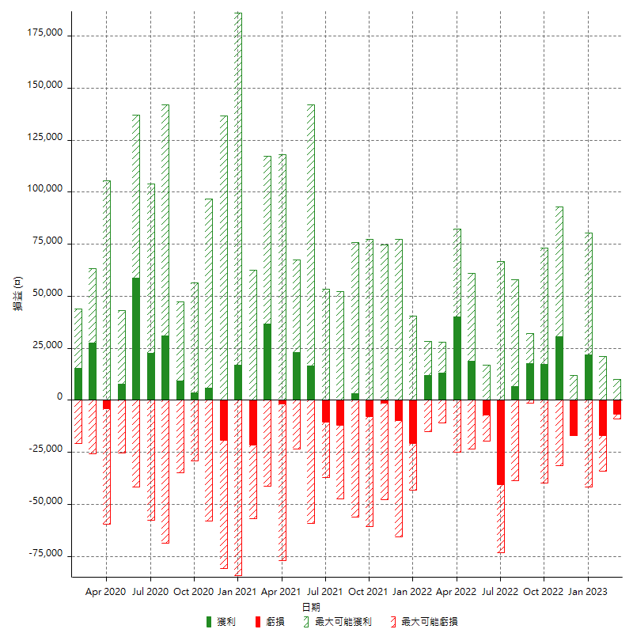

每月獲利和虧損 (%)

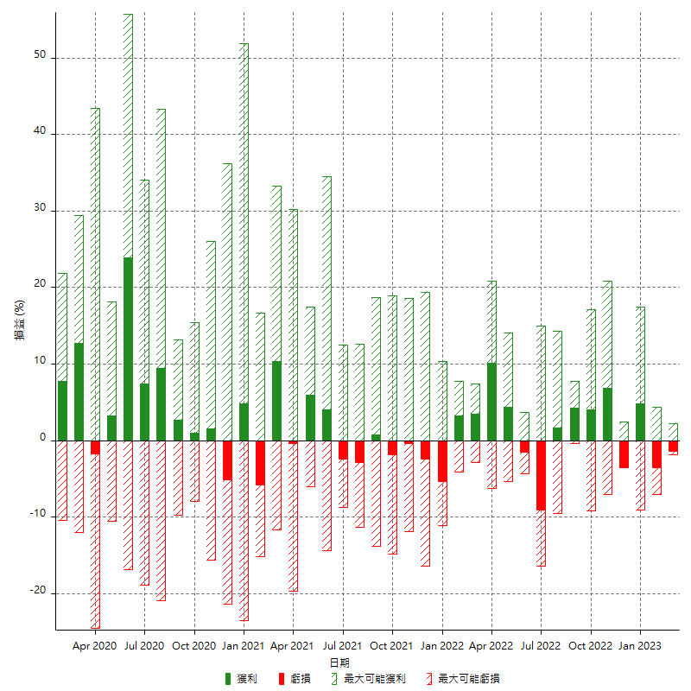

每月累積淨利

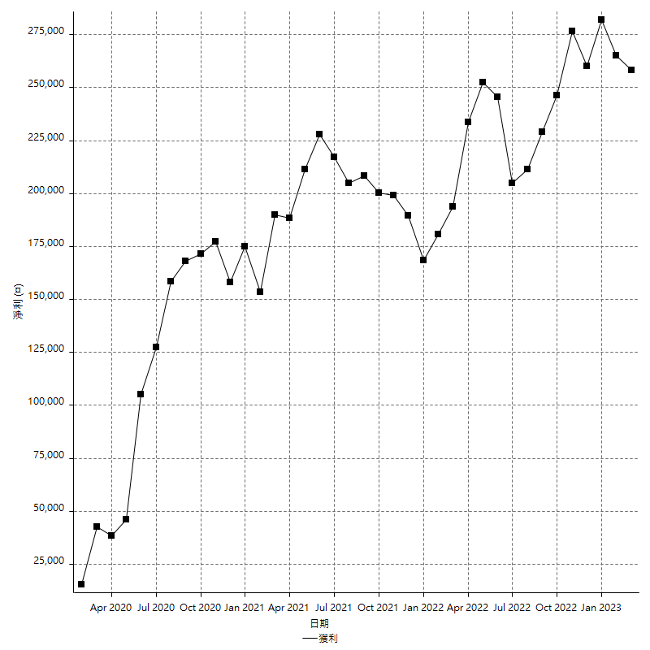

每月平均獲利

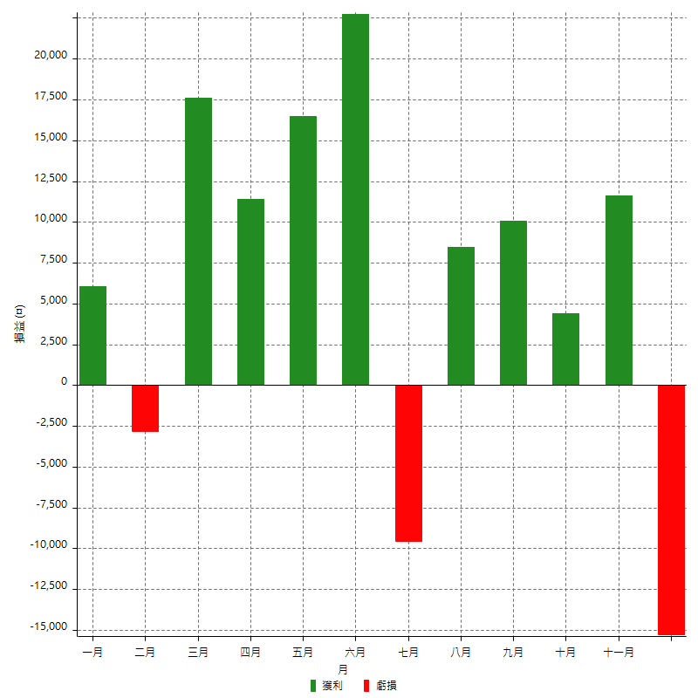

年獲利和虧損

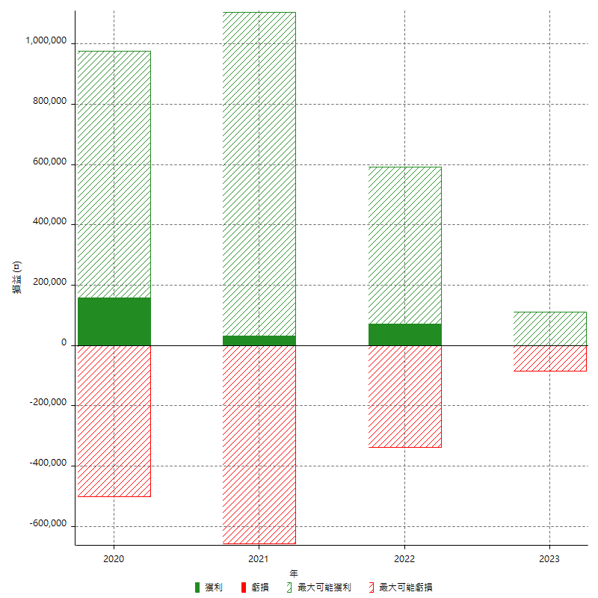

年獲利和虧損 (%)

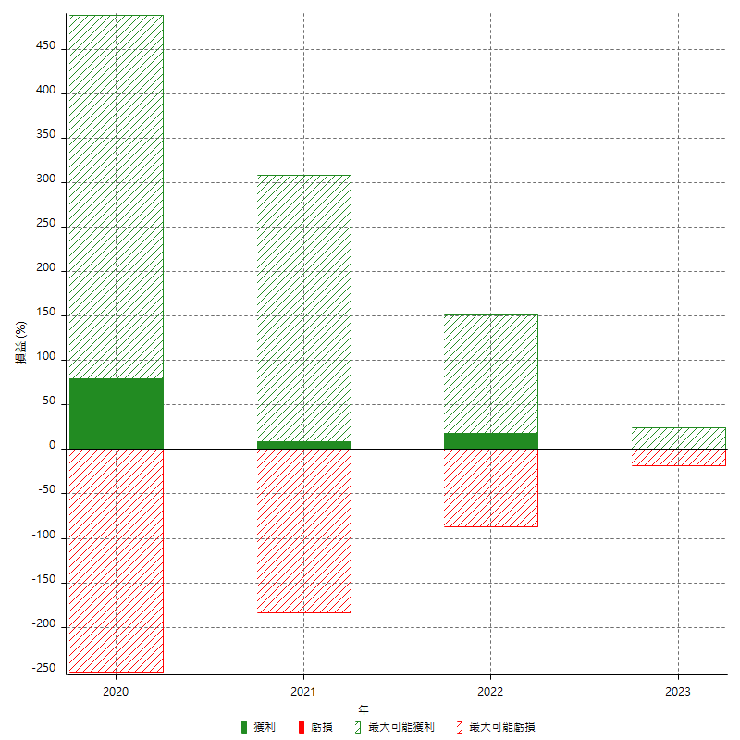

每年累積淨利

